策略分析
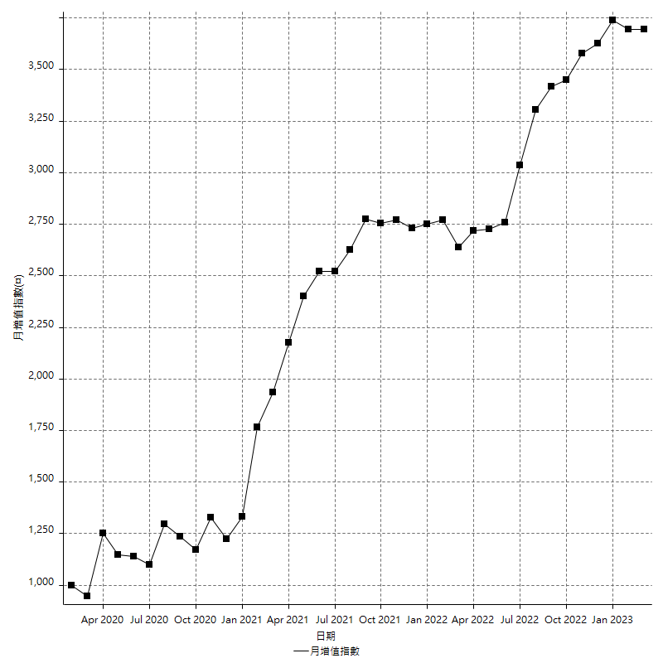
策略績效總結果

 | 所有交易 | 多單 | 空單
淨利 | 527200 | 126400 | 400800
毛利 | 1462800 | 168400 | 1294400
毛損 | -935600 | -42000 | -893600
調整後淨利 | 331854.72318 | 54364.273192 | 217744.50053
調整後毛利 | 1332483.4184 | 115147.2442 | 1174217.9771
調整後毛損 | -1000628.6953 | -60782.971011 | -956473.4766
特定淨利 | 631600 | 88400 | 543200
特定毛利 | 1005800 | 88400 | 917400
特定毛損 | -374200 | 0 | -374200
帳戶所需金額 | 73800 | 16800 | 76400
帳戶報酬 | 714.36314363 | 752.38095238 | 524.60732984
初始資本報酬 | 263.6 | 63.2 | 200.4
最大策略虧損 | -78400 | -30200 | -81000
最大策略虧損 (%) | -24.383164006 | -9.9604221636 | -20.890410959
最大平倉交易虧損 | -73800 | -16800 | -76400
最大平倉交易虧損 (%) | -22.918201916 | -8.4 | -19.228020014
最大的策略虧損報酬 | 6.7244897959 | 4.1854304636 | 4.9481481481
獲利因子 | 1.5634886704 | 4.0095238095 | 1.448522829
調整獲利因子 | 1.3316462188 | 1.8943997354 | 1.2276534644
特定獲利因子 | 2.6878674506 | 0 | 2.4516301443
最大持有契約數量 | 1 | 1 | 1
滑價支付 | 112000 | 6000 | 106000
佣金支付 | 0 | 0 | 0
未平倉部位損益 | n/a | n/a | n/a
年報酬率 | 85.581552224 | 20.518794008 | 65.062758216
月報酬率 | 7.1317960187 | 1.7098995007 | 5.421896518
買進持有績效 | 72234.608129 | 71768.532785 | 72234.608129
平均月報酬 | 13873.684211
月報酬的標準差 | 25847.177526

績效比率

成長潛力比(Upside Potential Ratio) | 70.680485385
夏普比率 | 0.42131232892
索丁諾比率 | 1.3492977867
Fouse 比率 | 0.035903866802
Calmar 比率 | 0.0065412748171
Sterling 比率 | 0.0019683429051
淨利/最大損失百分比 | 5857.7777778
淨利/最大交易績效拉回百分比 | 6130.2325581
淨利/最大策略績效拉回百分比 | 672.44897959
特定淨利/最大損失百分比 | 7017.7777778
特定淨利/最大交易績效拉回百分比 | 7344.1860465
特定淨利/最大策略績效拉回百分比 | 805.6122449
調整後淨利/最大損失百分比 | 3687.274702
調整後淨利/最大交易績效拉回百分比 | 3858.7758509
調整後淨利/最大策略績效拉回百分比 | 423.28408569

時間分析

交易期間 | 3 Yrs, 1 Mth, 3 Dys, 11 Mins
策略在市場的時間 | 12 Dys, 20 Hrs, 9 Mins
策略在市場的時間百分比 | 1.1412885468
最長的持平期間 | 14 Dys, 21 Hrs, 43 Mins
最大獲利日期 | 2021-03-02
最大虧損日期 | 2022-08-11
最大策略虧損日期 | 3/3/22
最大平倉交易虧損日期 | 3/1/22

詳細權益曲線

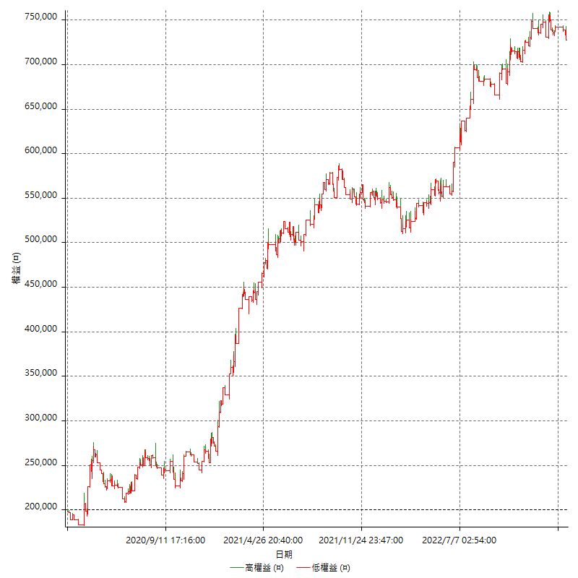

詳細權益曲線及績效拉回

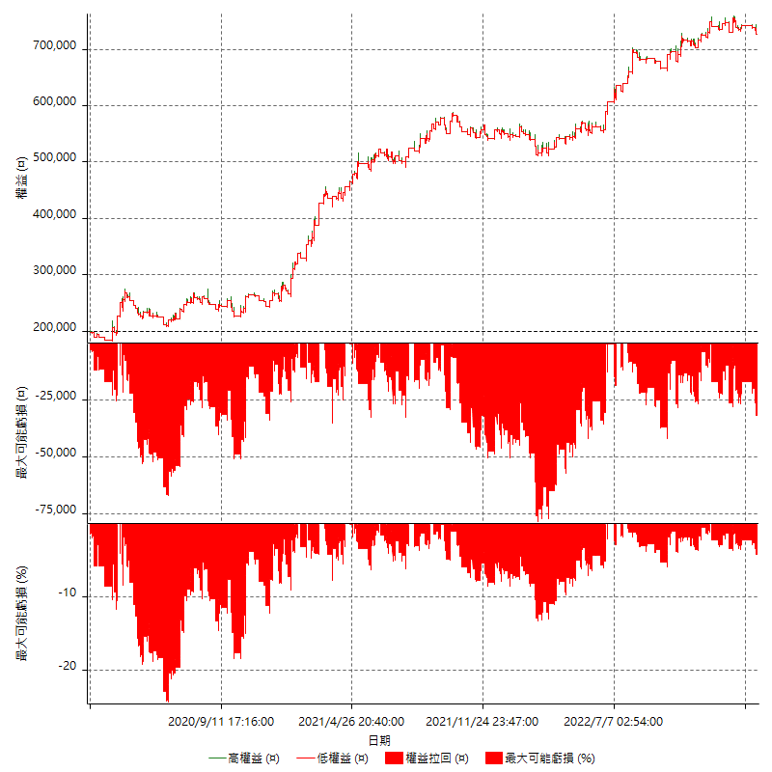

多單詳細權益曲線

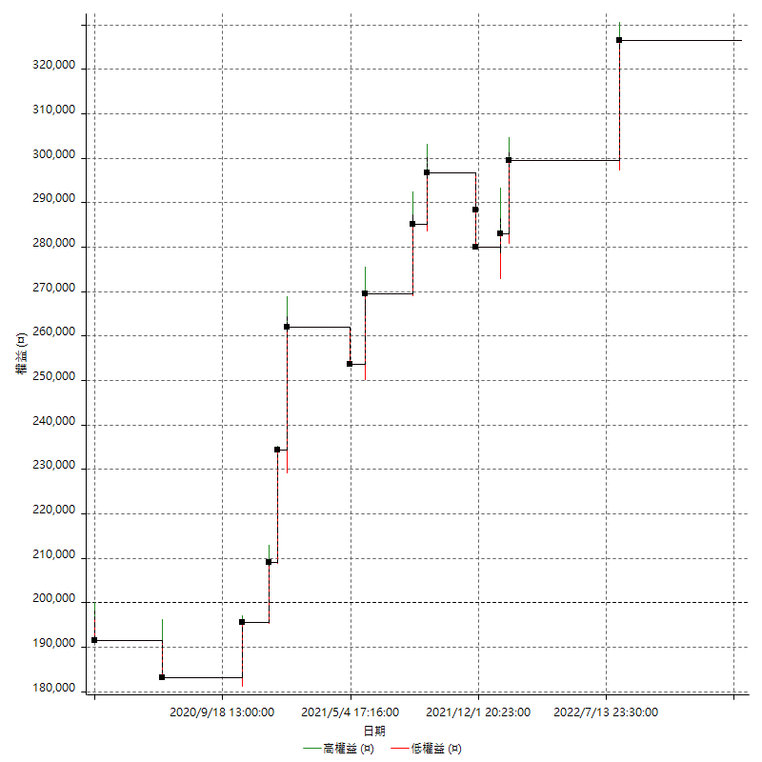

空單詳細權益曲線

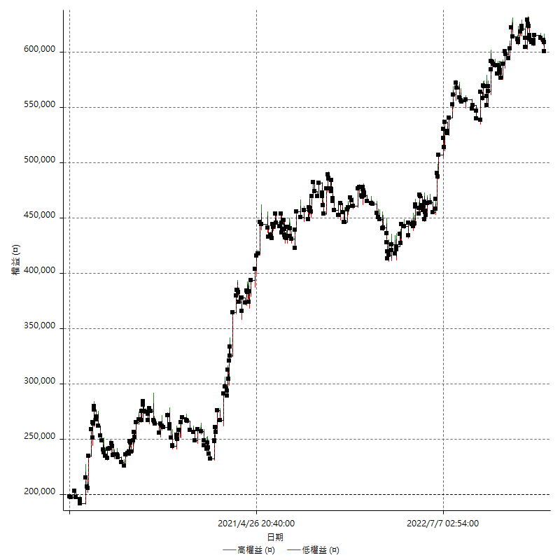

權益增加 & 拉回

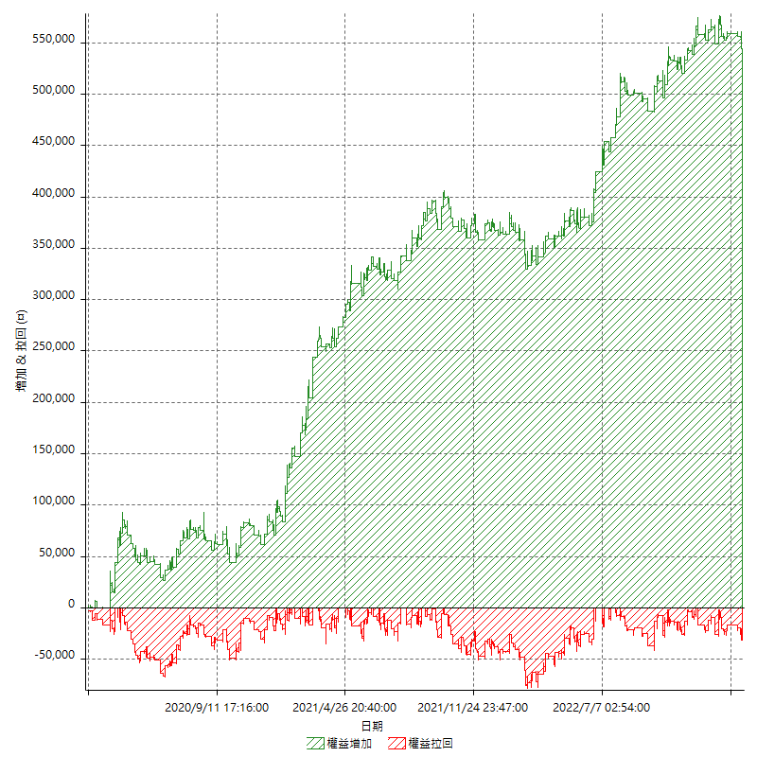

權益增加 & 拉回(%)

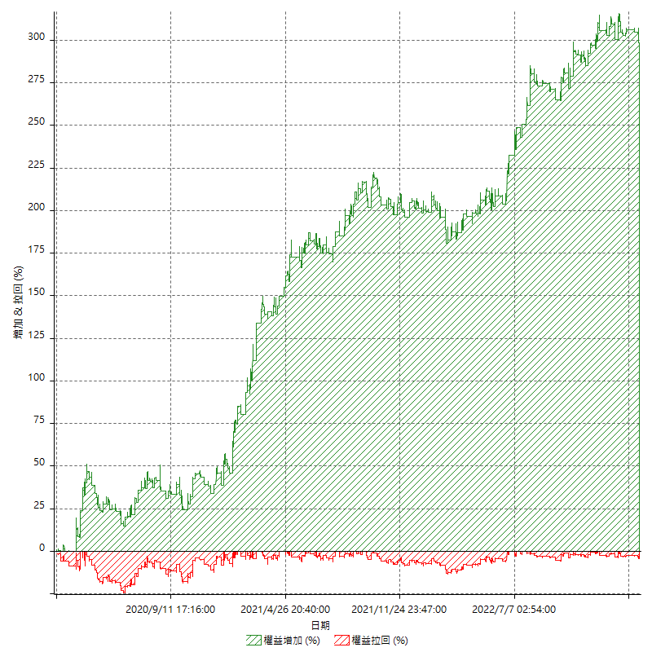

平倉權益曲線

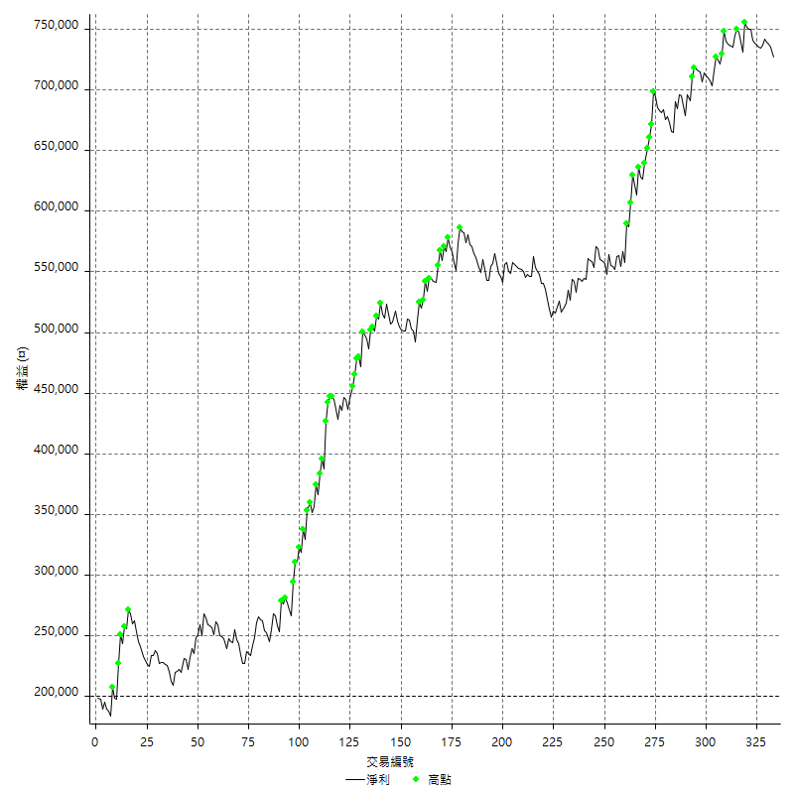

平倉權益曲線及績效拉回

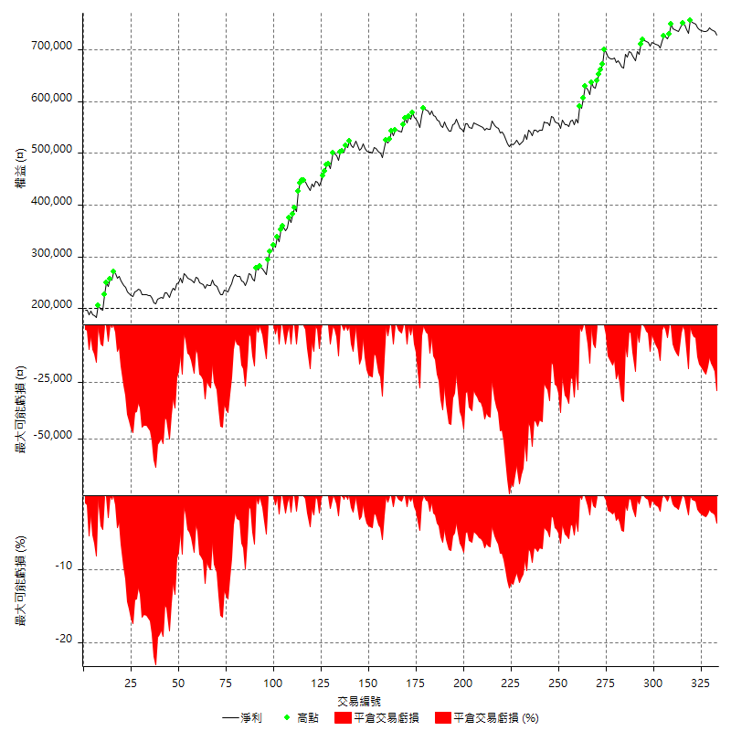

買進持有績效

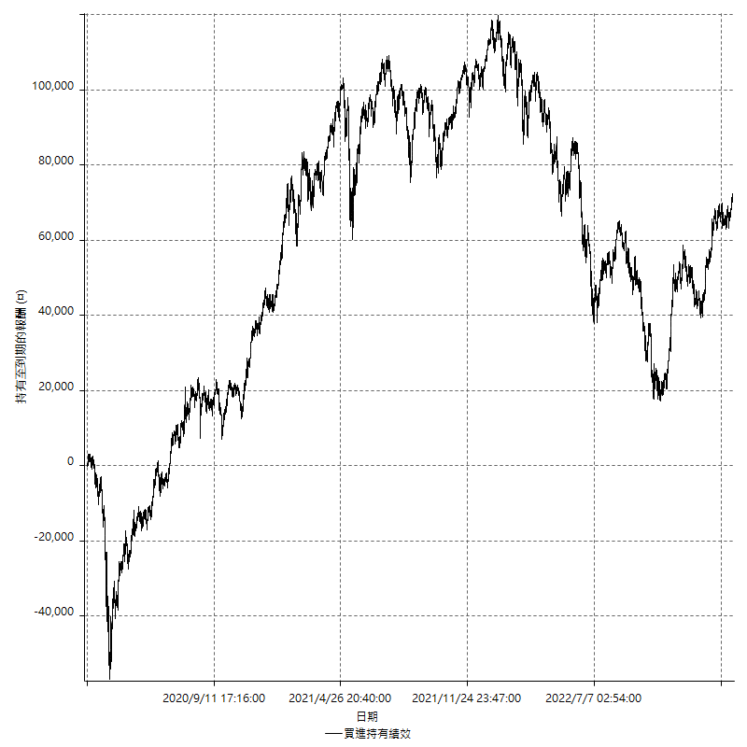

月增值指數

交易分析
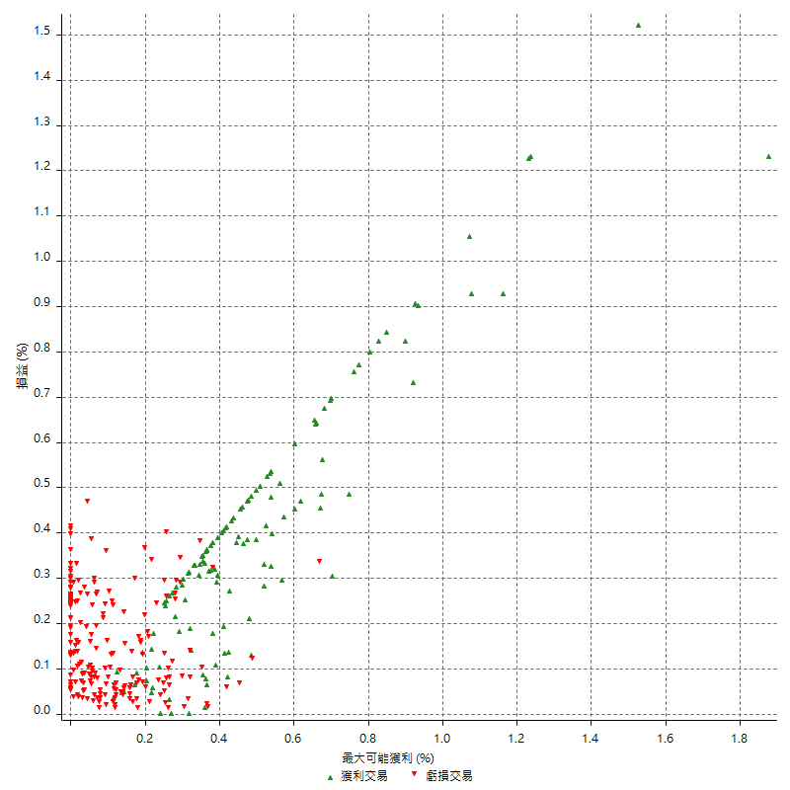
總交易分析

 | 所有交易 | 多單 | 空單
交易總次數 | 333 | 15 | 318
未平倉交易總數量 | 0 | 0 | 0
獲利交易次數 | 126 | 10 | 116
虧損交易次數 | 207 | 5 | 202
勝率 | 37.837837838 | 66.666666667 | 36.477987421
平均交易(獲利 & 虧損) | 1583.1831832 | 8426.6666667 | 1260.3773585
平均獲利交易 | 11609.52381 | 16840 | 11158.62069
平均虧損交易 | -4519.8067633 | -8400 | -4423.7623762
平均獲利/平均虧損 比率 | 2.5685885299 | 2.0047619048 | 2.522427685
最大的交易獲利 | 39600 | 27600 | 39600
最大的交易虧損 | -9000 | -8400 | -9000
平倉交易的平均K棒數 | 3.8 | 3 | 3.8
獲利平倉交易的平均K棒數 | 4.8 | 3.6 | 4.9
虧損平倉交易的平均K棒數 | 3.1 | 1.8 | 3.2
平倉交易間的平均K棒數 | n/a | n/a | n/a
獲利平倉交易間的平均K棒數 | 411 | 5235.5 | 446.8
虧損平倉交易間的平均K棒數 | 249.9 | 10476.4 | 256.2

極端交易

 | 全部 | 正 | 負
1 Std. Deviation of Avg. Trade | 9408.6966029 | 7537.9724443 | 3045.5353223
平均交易金額 +1標準差 | 10991.879786 | 19147.496254 | -1474.271441
平均交易金額 -1標準差 | -7825.5134197 | 4071.5513652 | -7565.3420856
極端交易次數 | 85 | 18 | 67
極端交易損益比 | -104400 | 457000 | -561400

最大獲利/最大虧損

 | 最大可能獲利 | 最大可能虧損
最大值 | 39600 | -8600
最大值日期 | 2021-03-02 | 2022-08-11
平均值 | 7337.5375375 | -4124.9249249
最大值 (%) | 1.8761326085 | -0.44404973357
最大值 (%) 日期 | 2020-03-18 | 2020-03-20
平均值 (%) | 0.24994657873 | -0.14023146929
1標準差 | 7418.6472927 | 2659.2434398
平均交易金額 +1標準差 | 14756.18483 | -1465.6814851
平均交易金額 -1標準差 | -81.109755127 | -6784.1683647

交易序列分析

Z值 | 0.44941356666
信賴界限 | 0.34686707106
策略精確預期 | 1583.1831832
最大連續獲利交易次數 | 5
最大連續虧損交易次數 | 8
最大連續獲利金額 | 72600
最大連續虧損金額 | -37400
最大連續獲利 (%) | 26.849037487
最大連續虧損 (%) | -14.285714286

交易序列統計量

連續獲利 | 序列編號 | 序列的平均獲利 | 下筆交易的平均虧損
1 | 49 | 12579.591837 | -4277.5510204
2 | 22 | 12477.272727 | -5627.2727273
3 | 5 | 5973.3333333 | -6000
4 | 2 | 11475 | -2300
5 | 2 | 11600 | -6500
連續虧損 | 序列編號 | 序列的平均虧損 | 下筆交易的平均獲利
1 | 30 | -5546.6666667 | 14633.333333
2 | 16 | -4493.75 | 10562.5
3 | 14 | -4466.6666667 | 16971.428571
4 | 10 | -4730 | 9200
5 | 6 | -4226.6666667 | 10733.333333
6 | 3 | -3500 | 8000
7 | 1 | -5342.8571429 | 8600
8 | 1 | -2675 | 3000

總交易

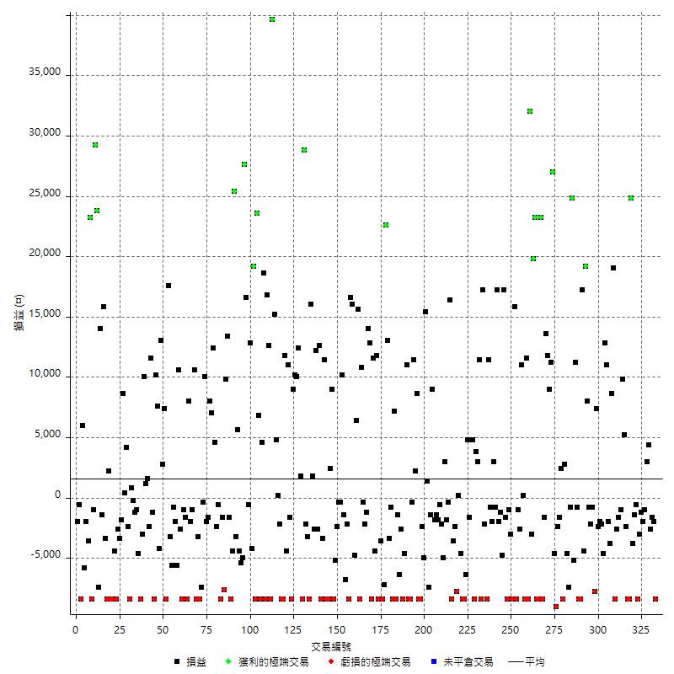

獲利交易

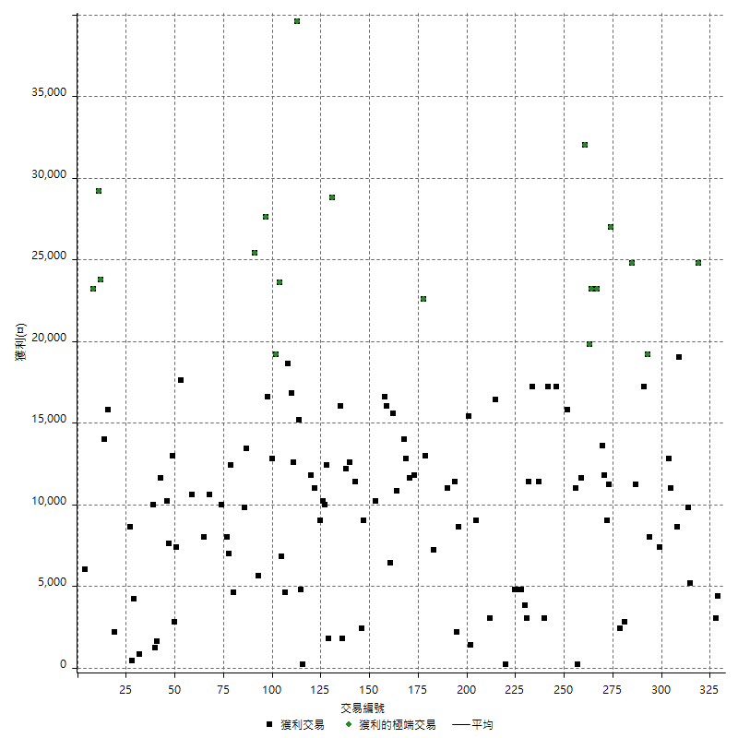

虧損交易

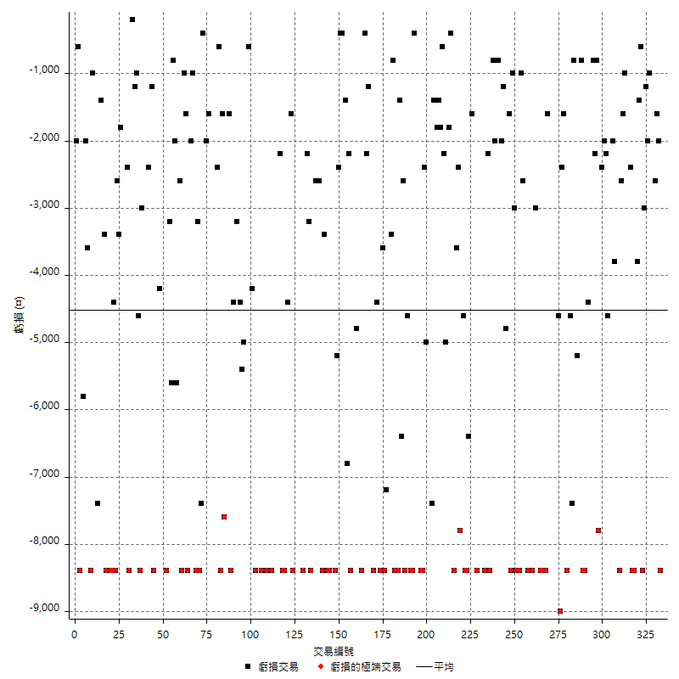

最大可能虧損

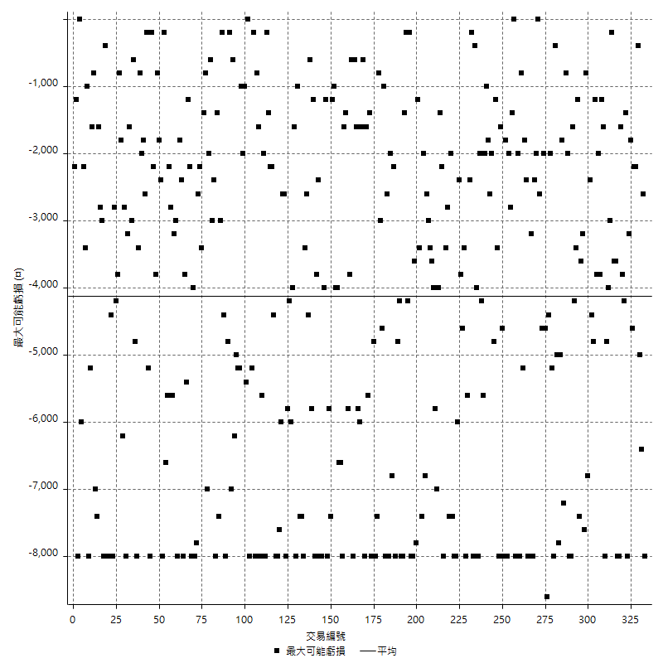

虧損的損益

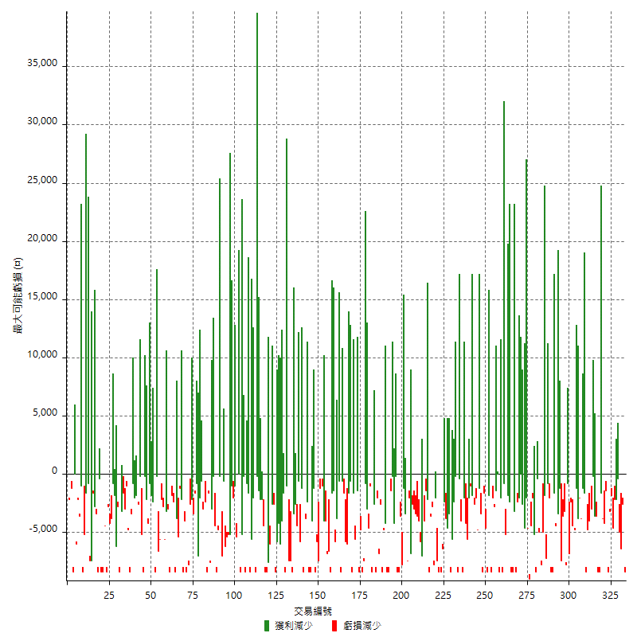

最大虧損幅度

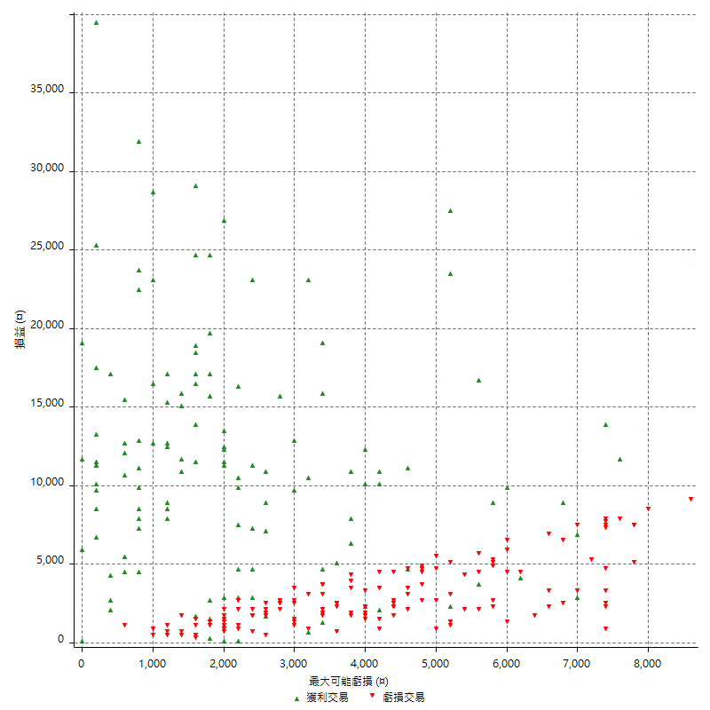

最大虧損幅度 (%)

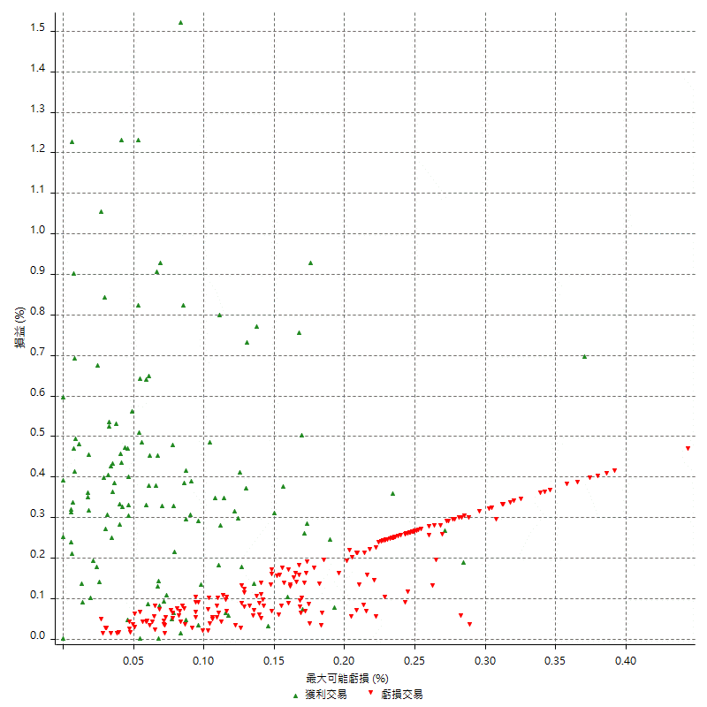

最大可能獲利

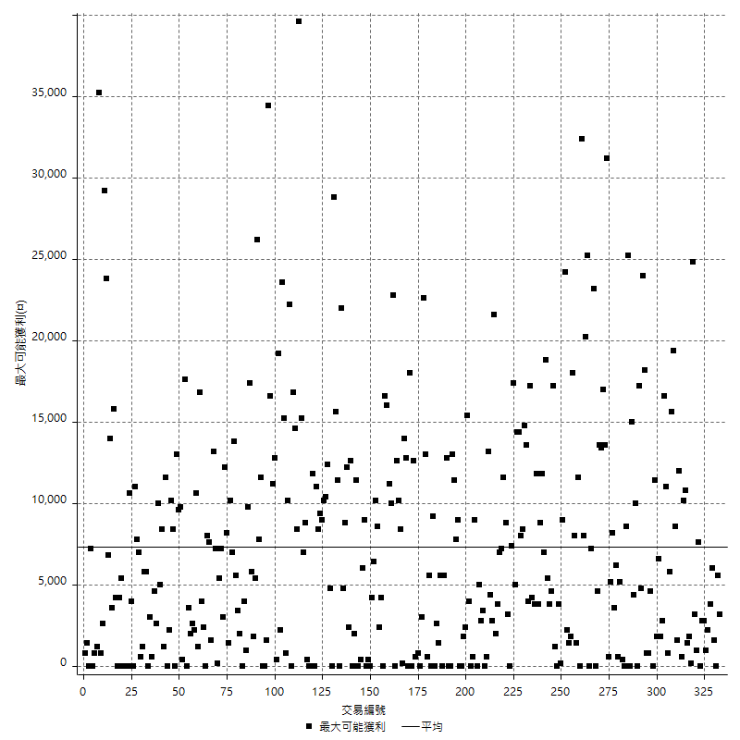

獲利的損益

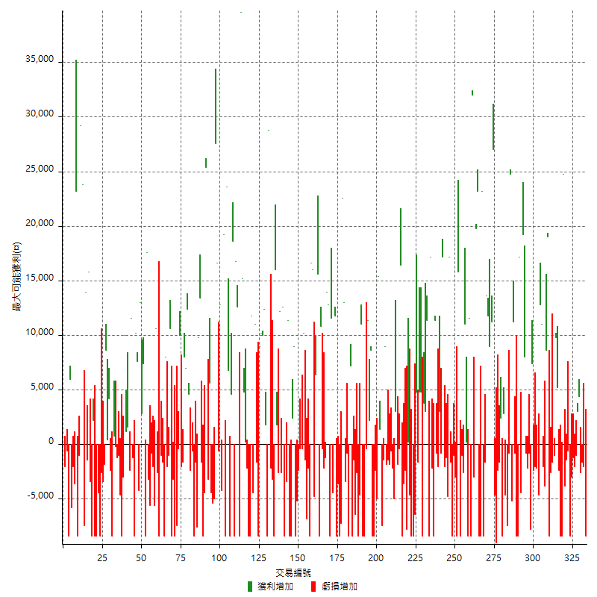

最大獲利幅度

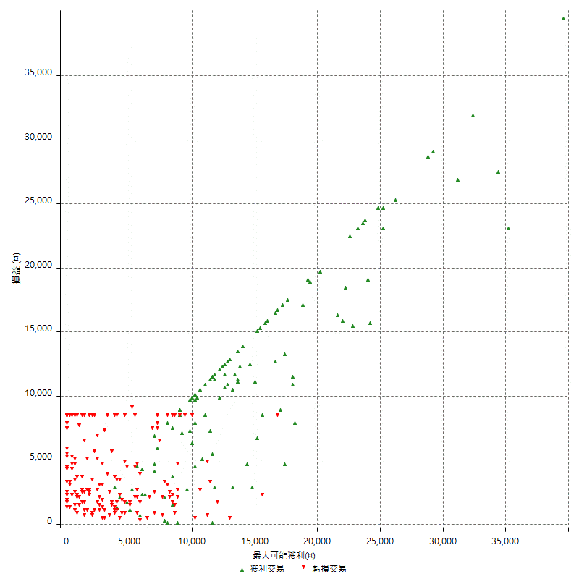

最大獲利幅度 (%)

週期性分析
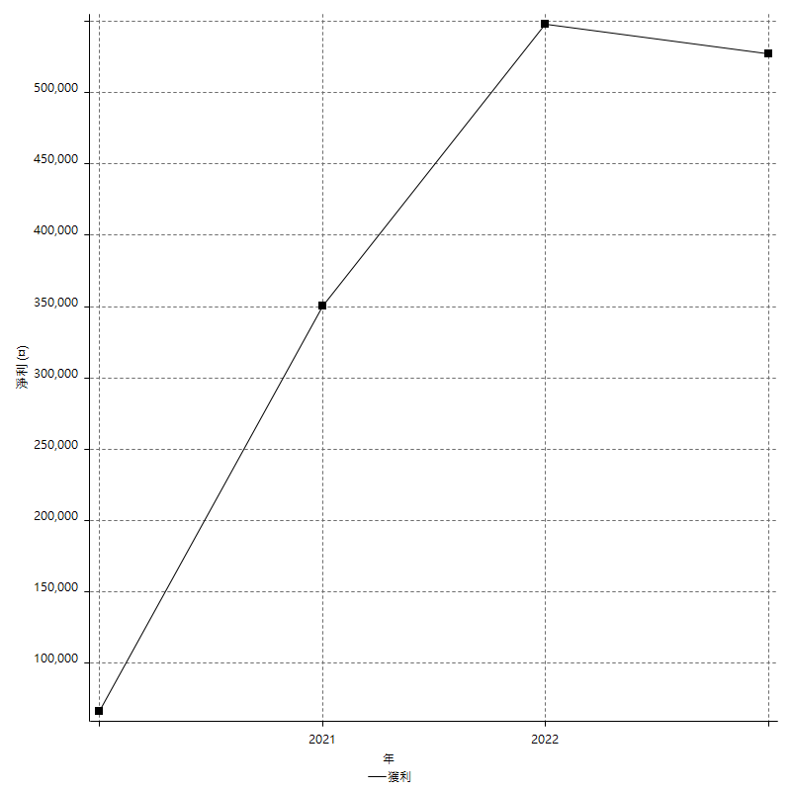
Daily Period Analysis

期間 | 獲利(¤) | 獲利(%) | 毛利 | 毛損 | 交易次數 | 勝率
2023-03-06 | -10400 | -1.409978308 | 0 | -10400 | 2 | 0
2023-03-03 | -1600 | -0.21645021645 | 0 | -1600 | 1 | 0
2023-02-23 | -2600 | -0.35049878673 | 0 | -2600 | 1 | 0
2023-02-08 | 4400 | 0.59669107676 | 4400 | 0 | 1 | 100
2023-02-07 | 2000 | 0.27196083764 | 3000 | -1000 | 2 | 50
2023-02-02 | -2000 | -0.27122321671 | 0 | -2000 | 1 | 0
2023-02-01 | -1200 | -0.16246953696 | 0 | -1200 | 1 | 0
2023-01-30 | -11400 | -1.52 | 0 | -11400 | 2 | 0
2023-01-17 | -600 | -0.079936051159 | 0 | -600 | 1 | 0
2023-01-16 | -5200 | -0.68801270177 | 0 | -5200 | 2 | 0
2023-01-13 | 24800 | 3.3926128591 | 24800 | 0 | 1 | 100
2023-01-09 | -16800 | -2.2465899973 | 0 | -16800 | 2 | 0
2022-12-30 | 2800 | 0.37583892617 | 5200 | -2400 | 2 | 50
2022-12-27 | 9800 | 1.3329706202 | 9800 | 0 | 1 | 100
2022-12-22 | -2600 | -0.35239902413 | 0 | -2600 | 2 | 0
2022-12-21 | -2600 | -0.35116153431 | 0 | -2600 | 1 | 0
2022-12-09 | -8400 | -1.1217948718 | 0 | -8400 | 1 | 0
2022-12-07 | 19000 | 2.6034530008 | 19000 | 0 | 1 | 100
2022-12-05 | 8600 | 1.1924570161 | 8600 | 0 | 1 | 100
2022-12-01 | -3800 | -0.52413793103 | 0 | -3800 | 1 | 0
2022-11-24 | -2000 | -0.27510316369 | 0 | -2000 | 1 | 0
2022-11-23 | 11000 | 1.5363128492 | 11000 | 0 | 1 | 100
2022-11-18 | 12800 | 1.8202502844 | 12800 | 0 | 1 | 100
2022-11-15 | -4600 | -0.64990110201 | 0 | -4600 | 1 | 0
2022-11-14 | -2200 | -0.30985915493 | 0 | -2200 | 1 | 0
2022-11-11 | -4400 | -0.61590145577 | 0 | -4400 | 2 | 0
2022-11-08 | 7400 | 1.0466760962 | 7400 | 0 | 1 | 100
2022-11-07 | -7800 | -1.0912143257 | 0 | -7800 | 1 | 0
2022-11-02 | -800 | -0.11179429849 | 0 | -800 | 1 | 0
2022-10-27 | -2200 | -0.30649205907 | 0 | -2200 | 1 | 0
2022-10-26 | -800 | -0.11132758141 | 0 | -800 | 1 | 0
2022-10-24 | 27200 | 3.9340468614 | 27200 | 0 | 2 | 100
2022-10-18 | 12800 | 1.886236369 | 17200 | -4400 | 2 | 50
2022-10-14 | -16800 | -2.415875755 | 0 | -16800 | 2 | 0
2022-10-06 | -800 | -0.11490950876 | 0 | -800 | 1 | 0
2022-10-05 | 11200 | 1.6350364964 | 11200 | 0 | 1 | 100
2022-10-04 | -5200 | -0.7534048102 | 0 | -5200 | 1 | 0
2022-09-29 | 24000 | 3.6025217652 | 24800 | -800 | 2 | 50
2022-09-20 | -12000 | -1.7693895606 | 0 | -12000 | 2 | 0
2022-09-12 | 2800 | 0.41456914421 | 2800 | 0 | 1 | 100
2022-09-08 | -8400 | -1.2284293653 | 0 | -8400 | 1 | 0
2022-08-26 | 2400 | 0.35221602583 | 2400 | 0 | 1 | 100
2022-08-17 | -1600 | -0.23426061493 | 0 | -1600 | 1 | 0
2022-08-16 | -2400 | -0.35016049022 | 0 | -2400 | 1 | 0
2022-08-11 | -9000 | -1.2960829493 | 0 | -9000 | 1 | 0
2022-08-05 | -4600 | -0.65808297568 | 0 | -4600 | 1 | 0
2022-08-04 | 38200 | 5.7808716707 | 38200 | 0 | 2 | 100
2022-07-29 | 9000 | 1.3807916539 | 9000 | 0 | 1 | 100
2022-07-28 | 11800 | 1.84375 | 11800 | 0 | 1 | 100
2022-07-20 | 13600 | 2.1711366539 | 13600 | 0 | 1 | 100
2022-07-18 | -10000 | -1.5713387806 | 0 | -10000 | 2 | 0
2022-07-11 | 23200 | 3.7834311807 | 23200 | 0 | 1 | 100
2022-07-08 | -8400 | -1.3513513514 | 0 | -8400 | 1 | 0
2022-07-07 | 14800 | 2.4390243902 | 23200 | -8400 | 2 | 50
2022-06-27 | 16800 | 2.8474576271 | 19800 | -3000 | 2 | 50
2022-06-23 | 32000 | 5.7347670251 | 32000 | 0 | 1 | 100
2022-06-21 | 3200 | 0.57678442682 | 11600 | -8400 | 2 | 50
2022-06-15 | -8400 | -1.4914772727 | 0 | -8400 | 1 | 0
2022-06-08 | 200 | 0.035523978686 | 200 | 0 | 1 | 100
2022-06-01 | 11000 | 1.9927536232 | 11000 | 0 | 1 | 100
2022-05-30 | -2600 | -0.46880634692 | 0 | -2600 | 1 | 0
2022-05-27 | -9400 | -1.6666666667 | 0 | -9400 | 2 | 0
2022-05-26 | 15800 | 2.8821597957 | 15800 | 0 | 1 | 100
2022-05-25 | -8400 | -1.509162774 | 0 | -8400 | 1 | 0
2022-05-23 | -3000 | -0.53609721229 | 0 | -3000 | 1 | 0
2022-05-20 | -9400 | -1.6520210896 | 0 | -9400 | 2 | 0
2022-05-17 | -1600 | -0.28040658955 | 0 | -1600 | 1 | 0
2022-05-16 | 17200 | 3.10805927 | 17200 | 0 | 1 | 100
2022-05-13 | -6000 | -1.0725777619 | 0 | -6000 | 2 | 0
2022-05-05 | 15200 | 2.7930907755 | 17200 | -2000 | 2 | 50
2022-05-04 | -800 | -0.14678899083 | 0 | -800 | 1 | 0
2022-04-29 | 1000 | 0.18382352941 | 3000 | -2000 | 2 | 50
2022-04-26 | -800 | -0.14684287812 | 0 | -800 | 1 | 0
2022-04-19 | 3000 | 0.55370985604 | 11400 | -8400 | 2 | 50
2022-04-08 | -2200 | -0.40441176471 | 0 | -2200 | 1 | 0
2022-03-31 | 17200 | 3.2649962035 | 17200 | 0 | 1 | 100
2022-03-30 | -8400 | -1.5695067265 | 0 | -8400 | 1 | 0
2022-03-29 | 11400 | 2.1764032073 | 11400 | 0 | 1 | 100
2022-03-21 | 6800 | 1.3152804642 | 6800 | 0 | 2 | 100
2022-03-17 | -8400 | -1.5987818805 | 0 | -8400 | 1 | 0
2022-03-10 | 4800 | 0.92201306185 | 4800 | 0 | 1 | 100
2022-03-09 | 4800 | 0.9305932532 | 4800 | 0 | 1 | 100
2022-03-03 | 3200 | 0.62426843543 | 4800 | -1600 | 2 | 50
2022-03-01 | -14800 | -2.8062191885 | 0 | -14800 | 2 | 0
2022-02-25 | -13000 | -2.4056254626 | 0 | -13000 | 2 | 0
2022-02-17 | 200 | 0.037023324695 | 200 | 0 | 1 | 100
2022-02-16 | -7800 | -1.4233576642 | 0 | -7800 | 1 | 0
2022-02-10 | -2400 | -0.43604651163 | 0 | -2400 | 1 | 0
2022-02-08 | -3600 | -0.64981949458 | 0 | -3600 | 1 | 0
2022-01-26 | -8400 | -1.493598862 | 0 | -8400 | 1 | 0
2022-01-21 | 16400 | 3.0036630037 | 16400 | 0 | 1 | 100
2022-01-17 | -400 | -0.073206442167 | 0 | -400 | 1 | 0
2022-01-12 | -1800 | -0.3283473185 | 0 | -1800 | 1 | 0
2022-01-07 | 3000 | 0.5502567865 | 3000 | 0 | 1 | 100
2022-01-04 | -5000 | -0.90876045075 | 0 | -5000 | 1 | 0
2021-12-28 | -2800 | -0.50632911392 | 0 | -2800 | 2 | 0
2021-12-27 | -1800 | -0.32444124009 | 0 | -1800 | 1 | 0
2021-12-24 | -1400 | -0.2517080187 | 0 | -1400 | 1 | 0
2021-12-23 | 7200 | 1.3114754098 | 9000 | -1800 | 2 | 50
2021-12-22 | -1400 | -0.25436046512 | 0 | -1400 | 1 | 0
2021-12-21 | -7400 | -1.3266403729 | 0 | -7400 | 1 | 0
2021-12-16 | 1400 | 0.25161754134 | 1400 | 0 | 1 | 100
2021-12-13 | 15400 | 2.8465804067 | 15400 | 0 | 1 | 100
2021-12-02 | -5000 | -0.91575091575 | 0 | -5000 | 1 | 0
2021-11-30 | -2400 | -0.43763676149 | 0 | -2400 | 1 | 0
2021-11-26 | -16800 | -2.9723991507 | 0 | -16800 | 2 | 0
2021-11-25 | 8600 | 1.545095221 | 8600 | 0 | 1 | 100
2021-11-22 | 2200 | 0.39682539683 | 2200 | 0 | 1 | 100
2021-11-19 | 11400 | 2.0994475138 | 11400 | 0 | 1 | 100
2021-11-15 | -400 | -0.073610599926 | 0 | -400 | 1 | 0
2021-11-12 | -8400 | -1.522290685 | 0 | -8400 | 1 | 0
2021-11-09 | -8400 | -1.499464477 | 0 | -8400 | 1 | 0
2021-11-04 | 11000 | 2.0029133285 | 11000 | 0 | 1 | 100
2021-11-01 | -4600 | -0.83062477429 | 0 | -4600 | 1 | 0
2021-10-21 | -8400 | -1.4941302028 | 0 | -8400 | 1 | 0
2021-10-19 | -9000 | -1.5756302521 | 0 | -9000 | 2 | 0
2021-10-15 | -9800 | -1.686746988 | 0 | -9800 | 2 | 0
2021-10-14 | -1200 | -0.2061147372 | 7200 | -8400 | 2 | 50
2021-10-07 | -4200 | -0.71623465211 | 0 | -4200 | 2 | 0
2021-10-06 | 13000 | 2.2671782351 | 13000 | 0 | 1 | 100
2021-10-04 | 22600 | 4.1031227306 | 22600 | 0 | 1 | 100
2021-09-27 | -7200 | -1.2903225806 | 0 | -7200 | 1 | 0
2021-09-24 | -8400 | -1.4830508475 | 0 | -8400 | 1 | 0
2021-09-23 | -12000 | -2.0746887967 | 0 | -12000 | 2 | 0
2021-09-14 | 11800 | 2.0825979527 | 11800 | 0 | 1 | 100
2021-09-10 | -4400 | -0.77057793345 | 0 | -4400 | 1 | 0
2021-09-07 | 11600 | 2.0736503396 | 11600 | 0 | 1 | 100
2021-09-03 | -8400 | -1.4793941529 | 0 | -8400 | 1 | 0
2021-09-01 | 12800 | 2.3063063063 | 12800 | 0 | 1 | 100
2021-08-30 | 14000 | 2.5878003697 | 14000 | 0 | 1 | 100
2021-08-27 | -1200 | -0.22132054592 | 0 | -1200 | 1 | 0
2021-08-25 | -2200 | -0.4041146216 | 0 | -2200 | 1 | 0
2021-08-24 | -400 | -0.07342143906 | 0 | -400 | 1 | 0
2021-08-23 | 10800 | 2.0224719101 | 10800 | 0 | 1 | 100
2021-08-20 | -8400 | -1.5486725664 | 0 | -8400 | 1 | 0
2021-08-13 | 15600 | 2.9612756264 | 15600 | 0 | 1 | 100
2021-08-12 | 6400 | 1.2298232129 | 6400 | 0 | 1 | 100
2021-08-04 | -4800 | -0.9139375476 | 0 | -4800 | 1 | 0
2021-07-27 | 16000 | 3.1421838178 | 16000 | 0 | 1 | 100
2021-07-22 | 8200 | 1.6367265469 | 16600 | -8400 | 2 | 50
2021-07-15 | -2200 | -0.43720190779 | 0 | -2200 | 1 | 0
2021-07-12 | -8200 | -1.603441533 | 0 | -8200 | 2 | 0
2021-07-06 | 10200 | 2.0351157223 | 10200 | 0 | 1 | 100
2021-07-05 | -800 | -0.1593625498 | 0 | -800 | 2 | 0
2021-07-01 | -2400 | -0.47581284695 | 0 | -2400 | 1 | 0
2021-06-30 | -13600 | -2.6254826255 | 0 | -13600 | 2 | 0
2021-06-29 | 9000 | 1.768172888 | 9000 | 0 | 1 | 100
2021-06-24 | 2400 | 0.4737465456 | 2400 | 0 | 1 | 100
2021-06-23 | -16800 | -3.2097821934 | 0 | -16800 | 2 | 0
2021-06-22 | 11400 | 2.2265625 | 11400 | 0 | 1 | 100
2021-06-18 | -3400 | -0.65968180054 | 0 | -3400 | 1 | 0
2021-06-10 | -8400 | -1.6036655212 | 0 | -8400 | 1 | 0
2021-06-08 | 12600 | 2.4647887324 | 12600 | 0 | 1 | 100
2021-06-03 | -2600 | -0.50603347606 | 0 | -2600 | 1 | 0
2021-06-02 | 12200 | 2.4322169059 | 12200 | 0 | 1 | 100
2021-06-01 | -2600 | -0.51566838556 | 0 | -2600 | 1 | 0
2021-05-28 | 1800 | 0.35828025478 | 1800 | 0 | 1 | 100
2021-05-27 | 16000 | 3.2894736842 | 16000 | 0 | 1 | 100
2021-05-25 | -8400 | -1.6976556184 | 0 | -8400 | 1 | 0
2021-05-21 | -3200 | -0.64257028112 | 0 | -3200 | 1 | 0
2021-05-07 | -2200 | -0.43982407037 | 0 | -2200 | 1 | 0
2021-05-05 | 28800 | 6.1094611795 | 28800 | 0 | 1 | 100
2021-05-04 | -8400 | -1.7507294706 | 0 | -8400 | 1 | 0
2021-04-29 | 1800 | 0.37656903766 | 1800 | 0 | 1 | 100
2021-04-27 | 12400 | 2.6632302405 | 12400 | 0 | 1 | 100
2021-04-22 | 10000 | 2.1949078139 | 10000 | 0 | 1 | 100
2021-04-14 | 10200 | 2.2900763359 | 10200 | 0 | 1 | 100
2021-04-12 | 9000 | 2.0623281393 | 9000 | 0 | 1 | 100
2021-04-08 | -8400 | -1.8884892086 | 0 | -8400 | 1 | 0
2021-04-06 | -1600 | -0.35842293907 | 0 | -1600 | 1 | 0
2021-04-01 | 11000 | 2.5264124943 | 11000 | 0 | 1 | 100
2021-03-30 | -4400 | -1.0004547522 | 0 | -4400 | 1 | 0
2021-03-23 | 3400 | 0.77910174152 | 11800 | -8400 | 2 | 50
2021-03-16 | -8400 | -1.8884892086 | 0 | -8400 | 1 | 0
2021-03-15 | -2200 | -0.49217002237 | 0 | -2200 | 1 | 0
2021-03-12 | 200 | 0.044762757386 | 200 | 0 | 1 | 100
2021-03-11 | 4800 | 1.0859728507 | 4800 | 0 | 1 | 100
2021-03-10 | 15200 | 3.5613870665 | 15200 | 0 | 1 | 100
2021-03-02 | 39600 | 10.227272727 | 39600 | 0 | 1 | 100
2021-02-23 | -8400 | -2.1233569262 | 0 | -8400 | 1 | 0
2021-02-22 | 29400 | 8.0283997815 | 29400 | 0 | 2 | 100
2021-02-18 | -8400 | -2.2423918847 | 0 | -8400 | 1 | 0
2021-02-17 | 18600 | 5.2247191011 | 18600 | 0 | 1 | 100
2021-02-05 | -3800 | -1.0561423013 | 4600 | -8400 | 2 | 50
2021-02-02 | 6800 | 1.9263456091 | 6800 | 0 | 1 | 100
2021-01-29 | 23600 | 7.1645415908 | 23600 | 0 | 1 | 100
2021-01-21 | -8400 | -2.486678508 | 0 | -8400 | 1 | 0
2021-01-15 | 19200 | 6.0263653484 | 19200 | 0 | 1 | 100
2021-01-13 | -4200 | -1.3011152416 | 0 | -4200 | 1 | 0
2021-01-12 | 12800 | 4.1290322581 | 12800 | 0 | 1 | 100
2021-01-08 | 16000 | 5.4421768707 | 16600 | -600 | 2 | 50
2021-01-06 | 27600 | 10.36036036 | 27600 | 0 | 1 | 100
2020-12-30 | -5000 | -1.8422991894 | 0 | -5000 | 1 | 0
2020-12-28 | -5400 | -1.950867052 | 0 | -5400 | 1 | 0
2020-12-25 | -4400 | -1.5647226174 | 0 | -4400 | 1 | 0
2020-12-23 | 5600 | 2.0319303338 | 5600 | 0 | 1 | 100
2020-12-22 | -3200 | -1.1477761836 | 0 | -3200 | 1 | 0
2020-12-21 | 25400 | 10.023677979 | 25400 | 0 | 1 | 100
2020-12-16 | -12800 | -4.8084147258 | 0 | -12800 | 2 | 0
2020-12-09 | -1600 | -0.59746079164 | 0 | -1600 | 1 | 0
2020-12-07 | 13400 | 5.2672955975 | 13400 | 0 | 1 | 100
2020-12-02 | 9800 | 4.0065412919 | 9800 | 0 | 1 | 100
2020-11-26 | -7600 | -3.013481364 | 0 | -7600 | 1 | 0
2020-11-23 | -1600 | -0.63041765169 | 0 | -1600 | 1 | 0
2020-11-16 | -8400 | -3.2036613272 | 0 | -8400 | 1 | 0
2020-11-09 | -600 | -0.22831050228 | 0 | -600 | 1 | 0
2020-11-06 | -2400 | -0.90497737557 | 0 | -2400 | 1 | 0
2020-10-29 | 4600 | 1.7651573292 | 4600 | 0 | 1 | 100
2020-10-26 | 19400 | 8.0431177446 | 19400 | 0 | 2 | 100
2020-10-21 | 8000 | 3.4305317324 | 8000 | 0 | 1 | 100
2020-10-19 | -1600 | -0.68143100511 | 0 | -1600 | 1 | 0
2020-10-16 | 8000 | 3.5273368607 | 10000 | -2000 | 2 | 50
2020-10-06 | -7800 | -3.3248081841 | 0 | -7800 | 2 | 0
2020-09-30 | -8400 | -3.4567901235 | 0 | -8400 | 1 | 0
2020-09-28 | -11600 | -4.5561665357 | 0 | -11600 | 2 | 0
2020-09-22 | 10600 | 4.3442622951 | 10600 | 0 | 1 | 100
2020-09-14 | -1000 | -0.40816326531 | 0 | -1000 | 1 | 0
2020-09-10 | -2000 | -0.80971659919 | 0 | -2000 | 1 | 0
2020-09-08 | 8000 | 3.3472803347 | 8000 | 0 | 1 | 100
2020-09-03 | -8400 | -3.3953112369 | 0 | -8400 | 1 | 0
2020-08-25 | -1600 | -0.64257028112 | 0 | -1600 | 1 | 0
2020-08-24 | -9400 | -3.6377708978 | 0 | -9400 | 2 | 0
2020-08-17 | -2600 | -0.99616858238 | 0 | -2600 | 1 | 0
2020-08-13 | 10600 | 4.2332268371 | 10600 | 0 | 1 | 100
2020-08-11 | -5600 | -2.1875 | 0 | -5600 | 1 | 0
2020-08-10 | -2000 | -0.77519379845 | 0 | -2000 | 1 | 0
2020-08-05 | -800 | -0.30911901082 | 0 | -800 | 1 | 0
2020-07-31 | -5600 | -2.1180030257 | 0 | -5600 | 1 | 0
2020-07-30 | 14400 | 5.76 | 17600 | -3200 | 2 | 50
2020-07-28 | -8400 | -3.2507739938 | 0 | -8400 | 1 | 0
2020-07-27 | 7400 | 2.9482071713 | 7400 | 0 | 1 | 100
2020-07-21 | 2800 | 1.1281224819 | 2800 | 0 | 1 | 100
2020-07-15 | 13000 | 5.5272108844 | 13000 | 0 | 1 | 100
2020-07-13 | -4200 | -1.7543859649 | 0 | -4200 | 1 | 0
2020-07-09 | 17800 | 8.0324909747 | 17800 | 0 | 2 | 100
2020-07-03 | -8400 | -3.652173913 | 0 | -8400 | 1 | 0
2020-07-02 | -1200 | -0.51903114187 | 0 | -1200 | 1 | 0
2020-07-01 | 11600 | 5.2823315118 | 11600 | 0 | 1 | 100
2020-06-30 | -800 | -0.36297640653 | 1600 | -2400 | 2 | 50
2020-06-23 | 1200 | 0.54744525547 | 1200 | 0 | 1 | 100
2020-06-18 | 10000 | 4.7801147228 | 10000 | 0 | 1 | 100
2020-06-16 | -3000 | -1.4137606032 | 0 | -3000 | 1 | 0
2020-06-11 | -8400 | -3.8077969175 | 0 | -8400 | 1 | 0
2020-06-10 | -4600 | -2.0426287744 | 0 | -4600 | 1 | 0
2020-06-02 | -2200 | -0.96745822339 | 0 | -2200 | 2 | 0
2020-06-01 | -200 | -0.087873462214 | 0 | -200 | 1 | 0
2020-05-26 | 800 | 0.35273368607 | 800 | 0 | 1 | 100
2020-05-21 | -8400 | -3.5714285714 | 0 | -8400 | 1 | 0
2020-05-20 | -2400 | -1.0101010101 | 0 | -2400 | 1 | 0
2020-05-19 | 4200 | 1.7994858612 | 4200 | 0 | 1 | 100
2020-05-15 | 400 | 0.17167381974 | 400 | 0 | 1 | 100
2020-05-11 | 8600 | 3.8324420677 | 8600 | 0 | 1 | 100
2020-05-08 | -1800 | -0.79575596817 | 0 | -1800 | 1 | 0
2020-05-05 | -3400 | -1.4808362369 | 0 | -3400 | 1 | 0
2020-04-30 | -2600 | -1.1197243755 | 0 | -2600 | 1 | 0
2020-04-29 | -8400 | -3.4912718204 | 0 | -8400 | 1 | 0
2020-04-27 | -4400 | -1.7959183673 | 0 | -4400 | 1 | 0
2020-04-23 | -8400 | -3.3149171271 | 0 | -8400 | 1 | 0
2020-04-17 | -8400 | -3.2085561497 | 0 | -8400 | 1 | 0
2020-04-14 | -6200 | -2.3134328358 | 2200 | -8400 | 2 | 50
2020-04-09 | 12400 | 4.8513302034 | 15800 | -3400 | 2 | 50
2020-04-07 | 12600 | 5.1851851852 | 14000 | -1400 | 2 | 50
2020-04-06 | -7400 | -2.9552715655 | 0 | -7400 | 1 | 0
2020-03-31 | 23800 | 10.503089144 | 23800 | 0 | 1 | 100
2020-03-25 | 29200 | 14.792299899 | 29200 | 0 | 1 | 100
2020-03-24 | -1000 | -0.50403225806 | 0 | -1000 | 1 | 0
2020-03-20 | -8400 | -4.0618955513 | 0 | -8400 | 1 | 0
2020-03-18 | 23200 | 12.636165577 | 23200 | 0 | 1 | 100
2020-03-05 | -5600 | -2.9598308668 | 0 | -5600 | 2 | 0
2020-02-25 | -5800 | -2.9743589744 | 0 | -5800 | 1 | 0
2020-02-21 | 6000 | 3.1746031746 | 6000 | 0 | 1 | 100
2020-02-18 | -8400 | -4.2553191489 | 0 | -8400 | 1 | 0
2020-02-13 | -600 | -0.30303030303 | 0 | -600 | 1 | 0
2020-02-11 | -2000 | -1 | 0 | -2000 | 1 | 0

Daily Rolling Period Analysis

期間 | 獲利(¤) | 獲利(%) | 毛利 | 毛損 | 交易次數 | 勝率
當日 - 2023/3/6 | -10400 | -0.33273611467 | 0 | -10400 | 2 | 0
2023/3/5 - 2023/3/6 | -10400 | -0.33273611467 | 0 | -10400 | 2 | 0
2023/3/4 - 2023/3/6 | -10400 | -0.33273611467 | 0 | -10400 | 2 | 0
2023/3/3 - 2023/3/6 | -12000 | -0.38392628615 | 0 | -12000 | 3 | 0
2023/3/2 - 2023/3/6 | -12000 | -0.38392628615 | 0 | -12000 | 3 | 0
2023/3/1 - 2023/3/6 | -12000 | -0.38392628615 | 0 | -12000 | 3 | 0
2023/2/28 - 2023/3/6 | -12000 | -0.38392628615 | 0 | -12000 | 3 | 0
2023/2/27 - 2023/3/6 | -12000 | -0.38392628615 | 0 | -12000 | 3 | 0
2023/2/26 - 2023/3/6 | -12000 | -0.38392628615 | 0 | -12000 | 3 | 0
2023/2/25 - 2023/3/6 | -12000 | -0.38392628615 | 0 | -12000 | 3 | 0
2023/2/24 - 2023/3/6 | -12000 | -0.38392628615 | 0 | -12000 | 3 | 0
2023/2/23 - 2023/3/6 | -14600 | -0.46711031482 | 0 | -14600 | 4 | 0
2023/2/22 - 2023/3/6 | -14600 | -0.46711031482 | 0 | -14600 | 4 | 0
2023/2/21 - 2023/3/6 | -14600 | -0.46711031482 | 0 | -14600 | 4 | 0
2023/2/20 - 2023/3/6 | -14600 | -0.46711031482 | 0 | -14600 | 4 | 0
2023/2/19 - 2023/3/6 | -14600 | -0.46711031482 | 0 | -14600 | 4 | 0
2023/2/18 - 2023/3/6 | -14600 | -0.46711031482 | 0 | -14600 | 4 | 0
2023/2/17 - 2023/3/6 | -14600 | -0.46711031482 | 0 | -14600 | 4 | 0
2023/2/16 - 2023/3/6 | -14600 | -0.46711031482 | 0 | -14600 | 4 | 0
2023/2/15 - 2023/3/6 | -14600 | -0.46711031482 | 0 | -14600 | 4 | 0
2023/2/14 - 2023/3/6 | -14600 | -0.46711031482 | 0 | -14600 | 4 | 0
2023/2/13 - 2023/3/6 | -14600 | -0.46711031482 | 0 | -14600 | 4 | 0
2023/2/12 - 2023/3/6 | -14600 | -0.46711031482 | 0 | -14600 | 4 | 0
2023/2/11 - 2023/3/6 | -14600 | -0.46711031482 | 0 | -14600 | 4 | 0
2023/2/10 - 2023/3/6 | -14600 | -0.46711031482 | 0 | -14600 | 4 | 0
2023/2/9 - 2023/3/6 | -14600 | -0.46711031482 | 0 | -14600 | 4 | 0
2023/2/8 - 2023/3/6 | -10200 | -0.3272587269 | 4400 | -14600 | 5 | 20
2023/2/7 - 2023/3/6 | -8200 | -0.26359778835 | 7400 | -15600 | 7 | 28.571428571
2023/2/6 - 2023/3/6 | -8200 | -0.26359778835 | 7400 | -15600 | 7 | 28.571428571
2023/2/5 - 2023/3/6 | -8200 | -0.26359778835 | 7400 | -15600 | 7 | 28.571428571
2023/2/4 - 2023/3/6 | -8200 | -0.26359778835 | 7400 | -15600 | 7 | 28.571428571
2023/2/3 - 2023/3/6 | -8200 | -0.26359778835 | 7400 | -15600 | 7 | 28.571428571
2023/2/2 - 2023/3/6 | -10200 | -0.32788993185 | 7400 | -17600 | 8 | 25
2023/2/1 - 2023/3/6 | -11400 | -0.36646521795 | 7400 | -18800 | 9 | 22.222222222
2023/1/31 - 2023/3/6 | -11400 | -0.36646521795 | 7400 | -18800 | 9 | 22.222222222
2023/1/30 - 2023/3/6 | -22800 | -0.7329304359 | 7400 | -30200 | 11 | 18.181818182
2023/1/29 - 2023/3/6 | -22800 | -0.7329304359 | 7400 | -30200 | 11 | 18.181818182
2023/1/28 - 2023/3/6 | -22800 | -0.7329304359 | 7400 | -30200 | 11 | 18.181818182
2023/1/27 - 2023/3/6 | -22800 | -0.7329304359 | 7400 | -30200 | 11 | 18.181818182
2023/1/26 - 2023/3/6 | -22800 | -0.7329304359 | 7400 | -30200 | 11 | 18.181818182
2023/1/25 - 2023/3/6 | -22800 | -0.7329304359 | 7400 | -30200 | 11 | 18.181818182
2023/1/24 - 2023/3/6 | -22800 | -0.7329304359 | 7400 | -30200 | 11 | 18.181818182
2023/1/23 - 2023/3/6 | -22800 | -0.7329304359 | 7400 | -30200 | 11 | 18.181818182
2023/1/22 - 2023/3/6 | -22800 | -0.7329304359 | 7400 | -30200 | 11 | 18.181818182
2023/1/21 - 2023/3/6 | -22800 | -0.7329304359 | 7400 | -30200 | 11 | 18.181818182
2023/1/20 - 2023/3/6 | -22800 | -0.7329304359 | 7400 | -30200 | 11 | 18.181818182
2023/1/19 - 2023/3/6 | -22800 | -0.7329304359 | 7400 | -30200 | 11 | 18.181818182
2023/1/18 - 2023/3/6 | -22800 | -0.7329304359 | 7400 | -30200 | 11 | 18.181818182
2023/1/17 - 2023/3/6 | -23400 | -0.75221807895 | 7400 | -30800 | 12 | 16.666666667
2023/1/16 - 2023/3/6 | -28600 | -0.91937765205 | 7400 | -36000 | 14 | 14.285714286
2023/1/15 - 2023/3/6 | -28600 | -0.91937765205 | 7400 | -36000 | 14 | 14.285714286
2023/1/14 - 2023/3/6 | -28600 | -0.91937765205 | 7400 | -36000 | 14 | 14.285714286
2023/1/13 - 2023/3/6 | -3800 | -0.12413432641 | 32200 | -36000 | 15 | 20
2023/1/12 - 2023/3/6 | -3800 | -0.12413432641 | 32200 | -36000 | 15 | 20
2023/1/11 - 2023/3/6 | -3800 | -0.12413432641 | 32200 | -36000 | 15 | 20
2023/1/10 - 2023/3/6 | -3800 | -0.12413432641 | 32200 | -36000 | 15 | 20
2023/1/9 - 2023/3/6 | -20600 | -0.67293871684 | 32200 | -52800 | 17 | 17.647058824
2023/1/8 - 2023/3/6 | -20600 | -0.67293871684 | 32200 | -52800 | 17 | 17.647058824
2023/1/7 - 2023/3/6 | -20600 | -0.67293871684 | 32200 | -52800 | 17 | 17.647058824
2023/1/6 - 2023/3/6 | -20600 | -0.67293871684 | 32200 | -52800 | 17 | 17.647058824
2023/1/5 - 2023/3/6 | -20600 | -0.67293871684 | 32200 | -52800 | 17 | 17.647058824
2023/1/4 - 2023/3/6 | -20600 | -0.67293871684 | 32200 | -52800 | 17 | 17.647058824
2023/1/3 - 2023/3/6 | -20600 | -0.67293871684 | 32200 | -52800 | 17 | 17.647058824
2023/1/2 - 2023/3/6 | -20600 | -0.67293871684 | 32200 | -52800 | 17 | 17.647058824
2023/1/1 - 2023/3/6 | -20600 | -0.67293871684 | 32200 | -52800 | 17 | 17.647058824
2022/12/31 - 2023/3/6 | -20600 | -0.67293871684 | 32200 | -52800 | 17 | 17.647058824
2022/12/30 - 2023/3/6 | -17800 | -0.58345352039 | 37400 | -55200 | 19 | 21.052631579
2022/12/29 - 2023/3/6 | -17800 | -0.58345352039 | 37400 | -55200 | 19 | 21.052631579
2022/12/28 - 2023/3/6 | -17800 | -0.58345352039 | 37400 | -55200 | 19 | 21.052631579
2022/12/27 - 2023/3/6 | -8000 | -0.26392187912 | 47200 | -55200 | 20 | 25
2022/12/26 - 2023/3/6 | -8000 | -0.26392187912 | 47200 | -55200 | 20 | 25
2022/12/25 - 2023/3/6 | -8000 | -0.26392187912 | 47200 | -55200 | 20 | 25
2022/12/24 - 2023/3/6 | -8000 | -0.26392187912 | 47200 | -55200 | 20 | 25
2022/12/23 - 2023/3/6 | -8000 | -0.26392187912 | 47200 | -55200 | 20 | 25
2022/12/22 - 2023/3/6 | -10600 | -0.34969648984 | 47200 | -57800 | 22 | 22.727272727
2022/12/21 - 2023/3/6 | -13200 | -0.43547110055 | 47200 | -60400 | 23 | 21.739130435
2022/12/20 - 2023/3/6 | -13200 | -0.43547110055 | 47200 | -60400 | 23 | 21.739130435
2022/12/19 - 2023/3/6 | -13200 | -0.43547110055 | 47200 | -60400 | 23 | 21.739130435
2022/12/18 - 2023/3/6 | -13200 | -0.43547110055 | 47200 | -60400 | 23 | 21.739130435
2022/12/17 - 2023/3/6 | -13200 | -0.43547110055 | 47200 | -60400 | 23 | 21.739130435
2022/12/16 - 2023/3/6 | -13200 | -0.43547110055 | 47200 | -60400 | 23 | 21.739130435
2022/12/15 - 2023/3/6 | -13200 | -0.43547110055 | 47200 | -60400 | 23 | 21.739130435
2022/12/14 - 2023/3/6 | -13200 | -0.43547110055 | 47200 | -60400 | 23 | 21.739130435
2022/12/13 - 2023/3/6 | -13200 | -0.43547110055 | 47200 | -60400 | 23 | 21.739130435
2022/12/12 - 2023/3/6 | -13200 | -0.43547110055 | 47200 | -60400 | 23 | 21.739130435
2022/12/11 - 2023/3/6 | -13200 | -0.43547110055 | 47200 | -60400 | 23 | 21.739130435
2022/12/10 - 2023/3/6 | -13200 | -0.43547110055 | 47200 | -60400 | 23 | 21.739130435
2022/12/9 - 2023/3/6 | -21600 | -0.71258907363 | 47200 | -68800 | 24 | 20.833333333
2022/12/8 - 2023/3/6 | -21600 | -0.71258907363 | 47200 | -68800 | 24 | 20.833333333
2022/12/7 - 2023/3/6 | -2600 | -0.086863557397 | 66200 | -68800 | 25 | 24
2022/12/6 - 2023/3/6 | -2600 | -0.086863557397 | 66200 | -68800 | 25 | 24
2022/12/5 - 2023/3/6 | 6000 | 0.20161290323 | 74800 | -68800 | 26 | 26.923076923
2022/12/4 - 2023/3/6 | 6000 | 0.20161290323 | 74800 | -68800 | 26 | 26.923076923
2022/12/3 - 2023/3/6 | 6000 | 0.20161290323 | 74800 | -68800 | 26 | 26.923076923
2022/12/2 - 2023/3/6 | 6000 | 0.20161290323 | 74800 | -68800 | 26 | 26.923076923
2022/12/1 - 2023/3/6 | 2200 | 0.073924731183 | 74800 | -72600 | 27 | 25.925925926
2022/11/30 - 2023/3/6 | 2200 | 0.073924731183 | 74800 | -72600 | 27 | 25.925925926
2022/11/29 - 2023/3/6 | 2200 | 0.073924731183 | 74800 | -72600 | 27 | 25.925925926
2022/11/28 - 2023/3/6 | 2200 | 0.073924731183 | 74800 | -72600 | 27 | 25.925925926
2022/11/27 - 2023/3/6 | 2200 | 0.073924731183 | 74800 | -72600 | 27 | 25.925925926
2022/11/26 - 2023/3/6 | 2200 | 0.073924731183 | 74800 | -72600 | 27 | 25.925925926
2022/11/25 - 2023/3/6 | 2200 | 0.073924731183 | 74800 | -72600 | 27 | 25.925925926
2022/11/24 - 2023/3/6 | 200 | 0.0067204301075 | 74800 | -74600 | 28 | 25
2022/11/23 - 2023/3/6 | 11200 | 0.37914691943 | 85800 | -74600 | 29 | 27.586206897
2022/11/22 - 2023/3/6 | 11200 | 0.37914691943 | 85800 | -74600 | 29 | 27.586206897
2022/11/21 - 2023/3/6 | 11200 | 0.37914691943 | 85800 | -74600 | 29 | 27.586206897
2022/11/20 - 2023/3/6 | 11200 | 0.37914691943 | 85800 | -74600 | 29 | 27.586206897
2022/11/19 - 2023/3/6 | 11200 | 0.37914691943 | 85800 | -74600 | 29 | 27.586206897
2022/11/18 - 2023/3/6 | 24000 | 0.81956016938 | 98600 | -74600 | 30 | 30
2022/11/17 - 2023/3/6 | 24000 | 0.81956016938 | 98600 | -74600 | 30 | 30
2022/11/16 - 2023/3/6 | 24000 | 0.81956016938 | 98600 | -74600 | 30 | 30
2022/11/15 - 2023/3/6 | 19400 | 0.66247780358 | 98600 | -79200 | 31 | 29.032258064
2022/11/14 - 2023/3/6 | 17200 | 0.58735145472 | 98600 | -81400 | 32 | 28.125
2022/11/13 - 2023/3/6 | 17200 | 0.58735145472 | 98600 | -81400 | 32 | 28.125
2022/11/12 - 2023/3/6 | 17200 | 0.58735145472 | 98600 | -81400 | 32 | 28.125
2022/11/11 - 2023/3/6 | 12800 | 0.437098757 | 98600 | -85800 | 34 | 26.470588235
2022/11/10 - 2023/3/6 | 12800 | 0.437098757 | 98600 | -85800 | 34 | 26.470588235
2022/11/9 - 2023/3/6 | 12800 | 0.437098757 | 98600 | -85800 | 34 | 26.470588235
2022/11/8 - 2023/3/6 | 20200 | 0.6933003844 | 106000 | -85800 | 35 | 28.571428571
2022/11/7 - 2023/3/6 | 12400 | 0.42559033498 | 106000 | -93600 | 36 | 27.777777778
2022/11/6 - 2023/3/6 | 12400 | 0.42559033498 | 106000 | -93600 | 36 | 27.777777778
2022/11/5 - 2023/3/6 | 12400 | 0.42559033498 | 106000 | -93600 | 36 | 27.777777778
2022/11/4 - 2023/3/6 | 12400 | 0.42559033498 | 106000 | -93600 | 36 | 27.777777778
2022/11/3 - 2023/3/6 | 12400 | 0.42559033498 | 106000 | -93600 | 36 | 27.777777778
2022/11/2 - 2023/3/6 | 11600 | 0.39813289401 | 106000 | -94400 | 37 | 27.027027027
2022/11/1 - 2023/3/6 | 11600 | 0.39813289401 | 106000 | -94400 | 37 | 27.027027027
2022/10/31 - 2023/3/6 | 11600 | 0.39813289401 | 106000 | -94400 | 37 | 27.027027027
2022/10/30 - 2023/3/6 | 11600 | 0.39813289401 | 106000 | -94400 | 37 | 27.027027027
2022/10/29 - 2023/3/6 | 11600 | 0.39813289401 | 106000 | -94400 | 37 | 27.027027027
2022/10/28 - 2023/3/6 | 11600 | 0.39813289401 | 106000 | -94400 | 37 | 27.027027027
2022/10/27 - 2023/3/6 | 9400 | 0.32262493136 | 106000 | -96600 | 38 | 26.315789474
2022/10/26 - 2023/3/6 | 8600 | 0.29516749039 | 106000 | -97400 | 39 | 25.641025641
2022/10/25 - 2023/3/6 | 8600 | 0.29516749039 | 106000 | -97400 | 39 | 25.641025641
2022/10/24 - 2023/3/6 | 35800 | 1.2520984891 | 133200 | -97400 | 41 | 29.268292683
2022/10/23 - 2023/3/6 | 35800 | 1.2520984891 | 133200 | -97400 | 41 | 29.268292683
2022/10/22 - 2023/3/6 | 35800 | 1.2520984891 | 133200 | -97400 | 41 | 29.268292683
2022/10/21 - 2023/3/6 | 35800 | 1.2520984891 | 133200 | -97400 | 41 | 29.268292683
2022/10/20 - 2023/3/6 | 35800 | 1.2520984891 | 133200 | -97400 | 41 | 29.268292683
2022/10/19 - 2023/3/6 | 35800 | 1.2520984891 | 133200 | -97400 | 41 | 29.268292683
2022/10/18 - 2023/3/6 | 48600 | 1.7204757859 | 150400 | -101800 | 43 | 30.23255814
2022/10/17 - 2023/3/6 | 48600 | 1.7204757859 | 150400 | -101800 | 43 | 30.23255814
2022/10/16 - 2023/3/6 | 48600 | 1.7204757859 | 150400 | -101800 | 43 | 30.23255814
2022/10/15 - 2023/3/6 | 48600 | 1.7204757859 | 150400 | -101800 | 43 | 30.23255814
2022/10/14 - 2023/3/6 | 31800 | 1.1257434155 | 150400 | -118600 | 45 | 28.888888889
2022/10/13 - 2023/3/6 | 31800 | 1.1257434155 | 150400 | -118600 | 45 | 28.888888889
2022/10/12 - 2023/3/6 | 31800 | 1.1257434155 | 150400 | -118600 | 45 | 28.888888889
2022/10/11 - 2023/3/6 | 31800 | 1.1257434155 | 150400 | -118600 | 45 | 28.888888889
2022/10/10 - 2023/3/6 | 31800 | 1.1257434155 | 150400 | -118600 | 45 | 28.888888889
2022/10/9 - 2023/3/6 | 31800 | 1.1257434155 | 150400 | -118600 | 45 | 28.888888889
2022/10/8 - 2023/3/6 | 31800 | 1.1257434155 | 150400 | -118600 | 45 | 28.888888889
2022/10/7 - 2023/3/6 | 31800 | 1.1257434155 | 150400 | -118600 | 45 | 28.888888889
2022/10/6 - 2023/3/6 | 31000 | 1.0974228264 | 150400 | -119400 | 46 | 28.260869565
2022/10/5 - 2023/3/6 | 42200 | 1.5058521267 | 161600 | -119400 | 47 | 29.787234043
2022/10/4 - 2023/3/6 | 37000 | 1.3202968884 | 161600 | -124600 | 48 | 29.166666667
2022/10/3 - 2023/3/6 | 37000 | 1.3202968884 | 161600 | -124600 | 48 | 29.166666667
2022/10/2 - 2023/3/6 | 37000 | 1.3202968884 | 161600 | -124600 | 48 | 29.166666667
2022/10/1 - 2023/3/6 | 37000 | 1.3202968884 | 161600 | -124600 | 48 | 29.166666667
2022/9/30 - 2023/3/6 | 37000 | 1.3202968884 | 161600 | -124600 | 48 | 29.166666667
2022/9/29 - 2023/3/6 | 61000 | 2.215925603 | 186400 | -125400 | 50 | 30
2022/9/28 - 2023/3/6 | 61000 | 2.215925603 | 186400 | -125400 | 50 | 30
2022/9/27 - 2023/3/6 | 61000 | 2.215925603 | 186400 | -125400 | 50 | 30
2022/9/26 - 2023/3/6 | 61000 | 2.215925603 | 186400 | -125400 | 50 | 30
2022/9/25 - 2023/3/6 | 61000 | 2.215925603 | 186400 | -125400 | 50 | 30
2022/9/24 - 2023/3/6 | 61000 | 2.215925603 | 186400 | -125400 | 50 | 30
2022/9/23 - 2023/3/6 | 61000 | 2.215925603 | 186400 | -125400 | 50 | 30
2022/9/22 - 2023/3/6 | 61000 | 2.215925603 | 186400 | -125400 | 50 | 30
2022/9/21 - 2023/3/6 | 61000 | 2.215925603 | 186400 | -125400 | 50 | 30
2022/9/20 - 2023/3/6 | 49000 | 1.7800058123 | 186400 | -137400 | 52 | 28.846153846
2022/9/19 - 2023/3/6 | 49000 | 1.7800058123 | 186400 | -137400 | 52 | 28.846153846
2022/9/18 - 2023/3/6 | 49000 | 1.7800058123 | 186400 | -137400 | 52 | 28.846153846
2022/9/17 - 2023/3/6 | 49000 | 1.7800058123 | 186400 | -137400 | 52 | 28.846153846
2022/9/16 - 2023/3/6 | 49000 | 1.7800058123 | 186400 | -137400 | 52 | 28.846153846
2022/9/15 - 2023/3/6 | 49000 | 1.7800058123 | 186400 | -137400 | 52 | 28.846153846
2022/9/14 - 2023/3/6 | 49000 | 1.7800058123 | 186400 | -137400 | 52 | 28.846153846
2022/9/13 - 2023/3/6 | 49000 | 1.7800058123 | 186400 | -137400 | 52 | 28.846153846
2022/9/12 - 2023/3/6 | 51800 | 1.8855562027 | 189200 | -137400 | 53 | 30.188679245
2022/9/11 - 2023/3/6 | 51800 | 1.8855562027 | 189200 | -137400 | 53 | 30.188679245
2022/9/10 - 2023/3/6 | 51800 | 1.8855562027 | 189200 | -137400 | 53 | 30.188679245
2022/9/9 - 2023/3/6 | 51800 | 1.8855562027 | 189200 | -137400 | 53 | 30.188679245
2022/9/8 - 2023/3/6 | 43400 | 1.579790332 | 189200 | -145800 | 54 | 29.62962963
2022/9/7 - 2023/3/6 | 43400 | 1.579790332 | 189200 | -145800 | 54 | 29.62962963
2022/9/6 - 2023/3/6 | 43400 | 1.579790332 | 189200 | -145800 | 54 | 29.62962963
2022/9/5 - 2023/3/6 | 43400 | 1.579790332 | 189200 | -145800 | 54 | 29.62962963
2022/9/4 - 2023/3/6 | 43400 | 1.579790332 | 189200 | -145800 | 54 | 29.62962963
2022/9/3 - 2023/3/6 | 43400 | 1.579790332 | 189200 | -145800 | 54 | 29.62962963
2022/9/2 - 2023/3/6 | 43400 | 1.579790332 | 189200 | -145800 | 54 | 29.62962963
2022/9/1 - 2023/3/6 | 43400 | 1.579790332 | 189200 | -145800 | 54 | 29.62962963
2022/8/31 - 2023/3/6 | 43400 | 1.579790332 | 189200 | -145800 | 54 | 29.62962963
2022/8/30 - 2023/3/6 | 43400 | 1.579790332 | 189200 | -145800 | 54 | 29.62962963
2022/8/29 - 2023/3/6 | 43400 | 1.579790332 | 189200 | -145800 | 54 | 29.62962963
2022/8/28 - 2023/3/6 | 43400 | 1.579790332 | 189200 | -145800 | 54 | 29.62962963
2022/8/27 - 2023/3/6 | 43400 | 1.579790332 | 189200 | -145800 | 54 | 29.62962963
2022/8/26 - 2023/3/6 | 45800 | 1.6700700117 | 191600 | -145800 | 55 | 30.909090909
2022/8/25 - 2023/3/6 | 45800 | 1.6700700117 | 191600 | -145800 | 55 | 30.909090909
2022/8/24 - 2023/3/6 | 45800 | 1.6700700117 | 191600 | -145800 | 55 | 30.909090909
2022/8/23 - 2023/3/6 | 45800 | 1.6700700117 | 191600 | -145800 | 55 | 30.909090909
2022/8/22 - 2023/3/6 | 45800 | 1.6700700117 | 191600 | -145800 | 55 | 30.909090909
2022/8/21 - 2023/3/6 | 45800 | 1.6700700117 | 191600 | -145800 | 55 | 30.909090909
2022/8/20 - 2023/3/6 | 45800 | 1.6700700117 | 191600 | -145800 | 55 | 30.909090909
2022/8/19 - 2023/3/6 | 45800 | 1.6700700117 | 191600 | -145800 | 55 | 30.909090909
2022/8/18 - 2023/3/6 | 45800 | 1.6700700117 | 191600 | -145800 | 55 | 30.909090909
2022/8/17 - 2023/3/6 | 44200 | 1.6117269545 | 191600 | -147400 | 56 | 30.357142857
2022/8/16 - 2023/3/6 | 41800 | 1.5242123687 | 191600 | -149800 | 57 | 29.824561403
2022/8/15 - 2023/3/6 | 41800 | 1.5242123687 | 191600 | -149800 | 57 | 29.824561403
2022/8/14 - 2023/3/6 | 41800 | 1.5242123687 | 191600 | -149800 | 57 | 29.824561403
2022/8/13 - 2023/3/6 | 41800 | 1.5242123687 | 191600 | -149800 | 57 | 29.824561403
2022/8/12 - 2023/3/6 | 41800 | 1.5242123687 | 191600 | -149800 | 57 | 29.824561403
2022/8/11 - 2023/3/6 | 32800 | 1.1960326721 | 191600 | -158800 | 58 | 29.310344828
2022/8/10 - 2023/3/6 | 32800 | 1.1960326721 | 191600 | -158800 | 58 | 29.310344828
2022/8/9 - 2023/3/6 | 32800 | 1.1960326721 | 191600 | -158800 | 58 | 29.310344828
2022/8/8 - 2023/3/6 | 32800 | 1.1960326721 | 191600 | -158800 | 58 | 29.310344828
2022/8/7 - 2023/3/6 | 32800 | 1.1960326721 | 191600 | -158800 | 58 | 29.310344828
2022/8/6 - 2023/3/6 | 32800 | 1.1960326721 | 191600 | -158800 | 58 | 29.310344828
2022/8/5 - 2023/3/6 | 28200 | 1.0282963827 | 191600 | -163400 | 59 | 28.813559322
2022/8/4 - 2023/3/6 | 66400 | 2.4906226557 | 229800 | -163400 | 61 | 31.147540984
2022/8/3 - 2023/3/6 | 66400 | 2.4906226557 | 229800 | -163400 | 61 | 31.147540984
2022/8/2 - 2023/3/6 | 66400 | 2.4906226557 | 229800 | -163400 | 61 | 31.147540984
2022/8/1 - 2023/3/6 | 66400 | 2.4906226557 | 229800 | -163400 | 61 | 31.147540984
2022/7/31 - 2023/3/6 | 66400 | 2.4906226557 | 229800 | -163400 | 61 | 31.147540984
2022/7/30 - 2023/3/6 | 66400 | 2.4906226557 | 229800 | -163400 | 61 | 31.147540984
2022/7/29 - 2023/3/6 | 75400 | 2.8474320242 | 238800 | -163400 | 62 | 32.258064516
2022/7/28 - 2023/3/6 | 87200 | 3.322664228 | 250600 | -163400 | 63 | 33.333333333
2022/7/27 - 2023/3/6 | 87200 | 3.322664228 | 250600 | -163400 | 63 | 33.333333333
2022/7/26 - 2023/3/6 | 87200 | 3.322664228 | 250600 | -163400 | 63 | 33.333333333
2022/7/25 - 2023/3/6 | 87200 | 3.322664228 | 250600 | -163400 | 63 | 33.333333333
2022/7/24 - 2023/3/6 | 87200 | 3.322664228 | 250600 | -163400 | 63 | 33.333333333
2022/7/23 - 2023/3/6 | 87200 | 3.322664228 | 250600 | -163400 | 63 | 33.333333333
2022/7/22 - 2023/3/6 | 87200 | 3.322664228 | 250600 | -163400 | 63 | 33.333333333
2022/7/21 - 2023/3/6 | 87200 | 3.322664228 | 250600 | -163400 | 63 | 33.333333333
2022/7/20 - 2023/3/6 | 100800 | 3.881102726 | 264200 | -163400 | 64 | 34.375
2022/7/19 - 2023/3/6 | 100800 | 3.881102726 | 264200 | -163400 | 64 | 34.375
2022/7/18 - 2023/3/6 | 90800 | 3.4960726937 | 264200 | -173400 | 66 | 33.333333333
2022/7/17 - 2023/3/6 | 90800 | 3.4960726937 | 264200 | -173400 | 66 | 33.333333333
2022/7/16 - 2023/3/6 | 90800 | 3.4960726937 | 264200 | -173400 | 66 | 33.333333333
2022/7/15 - 2023/3/6 | 90800 | 3.4960726937 | 264200 | -173400 | 66 | 33.333333333
2022/7/14 - 2023/3/6 | 90800 | 3.4960726937 | 264200 | -173400 | 66 | 33.333333333
2022/7/13 - 2023/3/6 | 90800 | 3.4960726937 | 264200 | -173400 | 66 | 33.333333333
2022/7/12 - 2023/3/6 | 90800 | 3.4960726937 | 264200 | -173400 | 66 | 33.333333333
2022/7/11 - 2023/3/6 | 114000 | 4.4691861377 | 287400 | -173400 | 67 | 34.328358209
2022/7/10 - 2023/3/6 | 114000 | 4.4691861377 | 287400 | -173400 | 67 | 34.328358209
2022/7/9 - 2023/3/6 | 114000 | 4.4691861377 | 287400 | -173400 | 67 | 34.328358209
2022/7/8 - 2023/3/6 | 105600 | 4.1398776854 | 287400 | -181800 | 68 | 33.823529412
2022/7/7 - 2023/3/6 | 120400 | 4.8075387318 | 310600 | -190200 | 70 | 34.285714286
2022/7/6 - 2023/3/6 | 120400 | 4.8075387318 | 310600 | -190200 | 70 | 34.285714286
2022/7/5 - 2023/3/6 | 120400 | 4.8075387318 | 310600 | -190200 | 70 | 34.285714286
2022/7/4 - 2023/3/6 | 120400 | 4.8075387318 | 310600 | -190200 | 70 | 34.285714286
2022/7/3 - 2023/3/6 | 120400 | 4.8075387318 | 310600 | -190200 | 70 | 34.285714286
2022/7/2 - 2023/3/6 | 120400 | 4.8075387318 | 310600 | -190200 | 70 | 34.285714286
2022/7/1 - 2023/3/6 | 120400 | 4.8075387318 | 310600 | -190200 | 70 | 34.285714286
2022/6/30 - 2023/3/6 | 120400 | 4.8075387318 | 310600 | -190200 | 70 | 34.285714286
2022/6/29 - 2023/3/6 | 120400 | 4.8075387318 | 310600 | -190200 | 70 | 34.285714286
2022/6/28 - 2023/3/6 | 120400 | 4.8075387318 | 310600 | -190200 | 70 | 34.285714286
2022/6/27 - 2023/3/6 | 137200 | 5.5663745537 | 330400 | -193200 | 72 | 34.722222222
2022/6/26 - 2023/3/6 | 137200 | 5.5663745537 | 330400 | -193200 | 72 | 34.722222222
2022/6/25 - 2023/3/6 | 137200 | 5.5663745537 | 330400 | -193200 | 72 | 34.722222222
2022/6/24 - 2023/3/6 | 137200 | 5.5663745537 | 330400 | -193200 | 72 | 34.722222222
2022/6/23 - 2023/3/6 | 169200 | 7.0476507831 | 362400 | -193200 | 73 | 35.616438356
2022/6/22 - 2023/3/6 | 169200 | 7.0476507831 | 362400 | -193200 | 73 | 35.616438356
2022/6/21 - 2023/3/6 | 172400 | 7.2510094213 | 374000 | -201600 | 75 | 36
2022/6/20 - 2023/3/6 | 172400 | 7.2510094213 | 374000 | -201600 | 75 | 36
2022/6/19 - 2023/3/6 | 172400 | 7.2510094213 | 374000 | -201600 | 75 | 36
2022/6/18 - 2023/3/6 | 172400 | 7.2510094213 | 374000 | -201600 | 75 | 36
2022/6/17 - 2023/3/6 | 172400 | 7.2510094213 | 374000 | -201600 | 75 | 36
2022/6/16 - 2023/3/6 | 172400 | 7.2510094213 | 374000 | -201600 | 75 | 36
2022/6/15 - 2023/3/6 | 164000 | 6.8977119785 | 374000 | -210000 | 76 | 35.52631579
2022/6/14 - 2023/3/6 | 164000 | 6.8977119785 | 374000 | -210000 | 76 | 35.52631579
2022/6/13 - 2023/3/6 | 164000 | 6.8977119785 | 374000 | -210000 | 76 | 35.52631579
2022/6/12 - 2023/3/6 | 164000 | 6.8977119785 | 374000 | -210000 | 76 | 35.52631579
2022/6/11 - 2023/3/6 | 164000 | 6.8977119785 | 374000 | -210000 | 76 | 35.52631579
2022/6/10 - 2023/3/6 | 164000 | 6.8977119785 | 374000 | -210000 | 76 | 35.52631579
2022/6/9 - 2023/3/6 | 164000 | 6.8977119785 | 374000 | -210000 | 76 | 35.52631579
2022/6/8 - 2023/3/6 | 164200 | 6.9072858826 | 374200 | -210000 | 77 | 36.363636364
2022/6/7 - 2023/3/6 | 164200 | 6.9072858826 | 374200 | -210000 | 77 | 36.363636364
2022/6/6 - 2023/3/6 | 164200 | 6.9072858826 | 374200 | -210000 | 77 | 36.363636364
2022/6/5 - 2023/3/6 | 164200 | 6.9072858826 | 374200 | -210000 | 77 | 36.363636364
2022/6/4 - 2023/3/6 | 164200 | 6.9072858826 | 374200 | -210000 | 77 | 36.363636364
2022/6/3 - 2023/3/6 | 164200 | 6.9072858826 | 374200 | -210000 | 77 | 36.363636364
2022/6/2 - 2023/3/6 | 164200 | 6.9072858826 | 374200 | -210000 | 77 | 36.363636364
2022/6/1 - 2023/3/6 | 175200 | 7.4388586957 | 385200 | -210000 | 78 | 37.17948718
2022/5/31 - 2023/3/6 | 175200 | 7.4388586957 | 385200 | -210000 | 78 | 37.17948718
2022/5/30 - 2023/3/6 | 172600 | 7.3284646739 | 385200 | -212600 | 79 | 36.708860759
2022/5/29 - 2023/3/6 | 172600 | 7.3284646739 | 385200 | -212600 | 79 | 36.708860759
2022/5/28 - 2023/3/6 | 172600 | 7.3284646739 | 385200 | -212600 | 79 | 36.708860759
2022/5/27 - 2023/3/6 | 163200 | 6.9293478261 | 385200 | -222000 | 81 | 35.802469136
2022/5/26 - 2023/3/6 | 179000 | 7.703563436 | 401000 | -222000 | 82 | 36.585365854
2022/5/25 - 2023/3/6 | 170600 | 7.3420554312 | 401000 | -230400 | 83 | 36.144578313
2022/5/24 - 2023/3/6 | 170600 | 7.3420554312 | 401000 | -230400 | 83 | 36.144578313
2022/5/23 - 2023/3/6 | 167600 | 7.2129454295 | 401000 | -233400 | 84 | 35.714285714
2022/5/22 - 2023/3/6 | 167600 | 7.2129454295 | 401000 | -233400 | 84 | 35.714285714
2022/5/21 - 2023/3/6 | 167600 | 7.2129454295 | 401000 | -233400 | 84 | 35.714285714
2022/5/20 - 2023/3/6 | 158200 | 6.8084007574 | 401000 | -242800 | 86 | 34.88372093
2022/5/19 - 2023/3/6 | 158200 | 6.8084007574 | 401000 | -242800 | 86 | 34.88372093
2022/5/18 - 2023/3/6 | 158200 | 6.8084007574 | 401000 | -242800 | 86 | 34.88372093
2022/5/17 - 2023/3/6 | 156600 | 6.7395420899 | 401000 | -244400 | 87 | 34.482758621
2022/5/16 - 2023/3/6 | 173800 | 7.5921719378 | 418200 | -244400 | 88 | 35.227272727
2022/5/15 - 2023/3/6 | 173800 | 7.5921719378 | 418200 | -244400 | 88 | 35.227272727
2022/5/14 - 2023/3/6 | 173800 | 7.5921719378 | 418200 | -244400 | 88 | 35.227272727
2022/5/13 - 2023/3/6 | 167800 | 7.3300716407 | 418200 | -250400 | 90 | 34.444444444
2022/5/12 - 2023/3/6 | 167800 | 7.3300716407 | 418200 | -250400 | 90 | 34.444444444
2022/5/11 - 2023/3/6 | 167800 | 7.3300716407 | 418200 | -250400 | 90 | 34.444444444
2022/5/10 - 2023/3/6 | 167800 | 7.3300716407 | 418200 | -250400 | 90 | 34.444444444
2022/5/9 - 2023/3/6 | 167800 | 7.3300716407 | 418200 | -250400 | 90 | 34.444444444
2022/5/8 - 2023/3/6 | 167800 | 7.3300716407 | 418200 | -250400 | 90 | 34.444444444
2022/5/7 - 2023/3/6 | 167800 | 7.3300716407 | 418200 | -250400 | 90 | 34.444444444
2022/5/6 - 2023/3/6 | 167800 | 7.3300716407 | 418200 | -250400 | 90 | 34.444444444
2022/5/5 - 2023/3/6 | 183000 | 8.1160191591 | 435400 | -252400 | 92 | 34.782608696
2022/5/4 - 2023/3/6 | 182200 | 8.080539294 | 435400 | -253200 | 93 | 34.408602151
2022/5/3 - 2023/3/6 | 182200 | 8.080539294 | 435400 | -253200 | 93 | 34.408602151
2022/5/2 - 2023/3/6 | 182200 | 8.080539294 | 435400 | -253200 | 93 | 34.408602151
2022/5/1 - 2023/3/6 | 182200 | 8.080539294 | 435400 | -253200 | 93 | 34.408602151
2022/4/30 - 2023/3/6 | 182200 | 8.080539294 | 435400 | -253200 | 93 | 34.408602151
2022/4/29 - 2023/3/6 | 183200 | 8.146567058 | 438400 | -255200 | 95 | 34.736842105
2022/4/28 - 2023/3/6 | 183200 | 8.146567058 | 438400 | -255200 | 95 | 34.736842105
2022/4/27 - 2023/3/6 | 183200 | 8.146567058 | 438400 | -255200 | 95 | 34.736842105
2022/4/26 - 2023/3/6 | 182400 | 8.1109925293 | 438400 | -256000 | 96 | 34.375
2022/4/25 - 2023/3/6 | 182400 | 8.1109925293 | 438400 | -256000 | 96 | 34.375
2022/4/24 - 2023/3/6 | 182400 | 8.1109925293 | 438400 | -256000 | 96 | 34.375
2022/4/23 - 2023/3/6 | 182400 | 8.1109925293 | 438400 | -256000 | 96 | 34.375
2022/4/22 - 2023/3/6 | 182400 | 8.1109925293 | 438400 | -256000 | 96 | 34.375
2022/4/21 - 2023/3/6 | 182400 | 8.1109925293 | 438400 | -256000 | 96 | 34.375
2022/4/20 - 2023/3/6 | 182400 | 8.1109925293 | 438400 | -256000 | 96 | 34.375
2022/4/19 - 2023/3/6 | 185400 | 8.3288409704 | 449800 | -264400 | 98 | 34.693877551
2022/4/18 - 2023/3/6 | 185400 | 8.3288409704 | 449800 | -264400 | 98 | 34.693877551
2022/4/17 - 2023/3/6 | 185400 | 8.3288409704 | 449800 | -264400 | 98 | 34.693877551
2022/4/16 - 2023/3/6 | 185400 | 8.3288409704 | 449800 | -264400 | 98 | 34.693877551
2022/4/15 - 2023/3/6 | 185400 | 8.3288409704 | 449800 | -264400 | 98 | 34.693877551
2022/4/14 - 2023/3/6 | 185400 | 8.3288409704 | 449800 | -264400 | 98 | 34.693877551
2022/4/13 - 2023/3/6 | 185400 | 8.3288409704 | 449800 | -264400 | 98 | 34.693877551
2022/4/12 - 2023/3/6 | 185400 | 8.3288409704 | 449800 | -264400 | 98 | 34.693877551
2022/4/11 - 2023/3/6 | 185400 | 8.3288409704 | 449800 | -264400 | 98 | 34.693877551
2022/4/10 - 2023/3/6 | 185400 | 8.3288409704 | 449800 | -264400 | 98 | 34.693877551
2022/4/9 - 2023/3/6 | 185400 | 8.3288409704 | 449800 | -264400 | 98 | 34.693877551
2022/4/8 - 2023/3/6 | 183200 | 8.2300089847 | 449800 | -266600 | 99 | 34.343434343
2022/4/7 - 2023/3/6 | 183200 | 8.2300089847 | 449800 | -266600 | 99 | 34.343434343
2022/4/6 - 2023/3/6 | 183200 | 8.2300089847 | 449800 | -266600 | 99 | 34.343434343
2022/4/5 - 2023/3/6 | 183200 | 8.2300089847 | 449800 | -266600 | 99 | 34.343434343
2022/4/4 - 2023/3/6 | 183200 | 8.2300089847 | 449800 | -266600 | 99 | 34.343434343
2022/4/3 - 2023/3/6 | 183200 | 8.2300089847 | 449800 | -266600 | 99 | 34.343434343
2022/4/2 - 2023/3/6 | 183200 | 8.2300089847 | 449800 | -266600 | 99 | 34.343434343
2022/4/1 - 2023/3/6 | 183200 | 8.2300089847 | 449800 | -266600 | 99 | 34.343434343
2022/3/31 - 2023/3/6 | 200400 | 9.1440043804 | 467000 | -266600 | 100 | 35
2022/3/30 - 2023/3/6 | 192000 | 8.7607227596 | 467000 | -275000 | 101 | 34.653465346
2022/3/29 - 2023/3/6 | 203400 | 9.3784581335 | 478400 | -275000 | 102 | 35.294117647
2022/3/28 - 2023/3/6 | 203400 | 9.3784581335 | 478400 | -275000 | 102 | 35.294117647
2022/3/27 - 2023/3/6 | 203400 | 9.3784581335 | 478400 | -275000 | 102 | 35.294117647
2022/3/26 - 2023/3/6 | 203400 | 9.3784581335 | 478400 | -275000 | 102 | 35.294117647
2022/3/25 - 2023/3/6 | 203400 | 9.3784581335 | 478400 | -275000 | 102 | 35.294117647
2022/3/24 - 2023/3/6 | 203400 | 9.3784581335 | 478400 | -275000 | 102 | 35.294117647
2022/3/23 - 2023/3/6 | 203400 | 9.3784581335 | 478400 | -275000 | 102 | 35.294117647
2022/3/22 - 2023/3/6 | 203400 | 9.3784581335 | 478400 | -275000 | 102 | 35.294117647
2022/3/21 - 2023/3/6 | 210200 | 9.7531551596 | 485200 | -275000 | 104 | 36.538461539
2022/3/20 - 2023/3/6 | 210200 | 9.7531551596 | 485200 | -275000 | 104 | 36.538461539
2022/3/19 - 2023/3/6 | 210200 | 9.7531551596 | 485200 | -275000 | 104 | 36.538461539
2022/3/18 - 2023/3/6 | 210200 | 9.7531551596 | 485200 | -275000 | 104 | 36.538461539
2022/3/17 - 2023/3/6 | 201800 | 9.3634001485 | 485200 | -283400 | 105 | 36.190476191
2022/3/16 - 2023/3/6 | 201800 | 9.3634001485 | 485200 | -283400 | 105 | 36.190476191
2022/3/15 - 2023/3/6 | 201800 | 9.3634001485 | 485200 | -283400 | 105 | 36.190476191
2022/3/14 - 2023/3/6 | 201800 | 9.3634001485 | 485200 | -283400 | 105 | 36.190476191
2022/3/13 - 2023/3/6 | 201800 | 9.3634001485 | 485200 | -283400 | 105 | 36.190476191
2022/3/12 - 2023/3/6 | 201800 | 9.3634001485 | 485200 | -283400 | 105 | 36.190476191
2022/3/11 - 2023/3/6 | 201800 | 9.3634001485 | 485200 | -283400 | 105 | 36.190476191
2022/3/10 - 2023/3/6 | 206600 | 9.6290082028 | 490000 | -283400 | 106 | 36.79245283
2022/3/9 - 2023/3/6 | 211400 | 9.8970037453 | 494800 | -283400 | 107 | 37.38317757
2022/3/8 - 2023/3/6 | 211400 | 9.8970037453 | 494800 | -283400 | 107 | 37.38317757
2022/3/7 - 2023/3/6 | 211400 | 9.8970037453 | 494800 | -283400 | 107 | 37.38317757
2022/3/6 - 2023/3/6 | 211400 | 9.8970037453 | 494800 | -283400 | 107 | 37.38317757
2022/3/5 - 2023/3/6 | 211400 | 9.8970037453 | 494800 | -283400 | 107 | 37.38317757
2022/3/4 - 2023/3/6 | 211400 | 9.8970037453 | 494800 | -283400 | 107 | 37.38317757
2022/3/3 - 2023/3/6 | 214600 | 10.092174567 | 499600 | -285000 | 109 | 37.614678899
2022/3/2 - 2023/3/6 | 214600 | 10.092174567 | 499600 | -285000 | 109 | 37.614678899
2022/3/1 - 2023/3/6 | 199800 | 9.3961625282 | 499600 | -299800 | 111 | 36.936936937
2022/2/28 - 2023/3/6 | 199800 | 9.3961625282 | 499600 | -299800 | 111 | 36.936936937
2022/2/27 - 2023/3/6 | 199800 | 9.3961625282 | 499600 | -299800 | 111 | 36.936936937
2022/2/26 - 2023/3/6 | 199800 | 9.3961625282 | 499600 | -299800 | 111 | 36.936936937
2022/2/25 - 2023/3/6 | 186800 | 8.784800602 | 499600 | -312800 | 113 | 36.283185841
2022/2/24 - 2023/3/6 | 186800 | 8.784800602 | 499600 | -312800 | 113 | 36.283185841
2022/2/23 - 2023/3/6 | 186800 | 8.784800602 | 499600 | -312800 | 113 | 36.283185841
2022/2/22 - 2023/3/6 | 186800 | 8.784800602 | 499600 | -312800 | 113 | 36.283185841
2022/2/21 - 2023/3/6 | 186800 | 8.784800602 | 499600 | -312800 | 113 | 36.283185841
2022/2/20 - 2023/3/6 | 186800 | 8.784800602 | 499600 | -312800 | 113 | 36.283185841
2022/2/19 - 2023/3/6 | 186800 | 8.784800602 | 499600 | -312800 | 113 | 36.283185841
2022/2/18 - 2023/3/6 | 186800 | 8.784800602 | 499600 | -312800 | 113 | 36.283185841
2022/2/17 - 2023/3/6 | 187000 | 8.7958607714 | 499800 | -312800 | 114 | 36.842105263
2022/2/16 - 2023/3/6 | 179200 | 8.4289746002 | 499800 | -320600 | 115 | 36.52173913
2022/2/15 - 2023/3/6 | 179200 | 8.4289746002 | 499800 | -320600 | 115 | 36.52173913
2022/2/14 - 2023/3/6 | 179200 | 8.4289746002 | 499800 | -320600 | 115 | 36.52173913
2022/2/13 - 2023/3/6 | 179200 | 8.4289746002 | 499800 | -320600 | 115 | 36.52173913
2022/2/12 - 2023/3/6 | 179200 | 8.4289746002 | 499800 | -320600 | 115 | 36.52173913
2022/2/11 - 2023/3/6 | 179200 | 8.4289746002 | 499800 | -320600 | 115 | 36.52173913
2022/2/10 - 2023/3/6 | 176800 | 8.3160865475 | 499800 | -323000 | 116 | 36.206896552
2022/2/9 - 2023/3/6 | 176800 | 8.3160865475 | 499800 | -323000 | 116 | 36.206896552
2022/2/8 - 2023/3/6 | 173200 | 8.1467544685 | 499800 | -326600 | 117 | 35.897435897
2022/2/7 - 2023/3/6 | 173200 | 8.1467544685 | 499800 | -326600 | 117 | 35.897435897
2022/2/6 - 2023/3/6 | 173200 | 8.1467544685 | 499800 | -326600 | 117 | 35.897435897
2022/2/5 - 2023/3/6 | 173200 | 8.1467544685 | 499800 | -326600 | 117 | 35.897435897
2022/2/4 - 2023/3/6 | 173200 | 8.1467544685 | 499800 | -326600 | 117 | 35.897435897
2022/2/3 - 2023/3/6 | 173200 | 8.1467544685 | 499800 | -326600 | 117 | 35.897435897
2022/2/2 - 2023/3/6 | 173200 | 8.1467544685 | 499800 | -326600 | 117 | 35.897435897
2022/2/1 - 2023/3/6 | 173200 | 8.1467544685 | 499800 | -326600 | 117 | 35.897435897
2022/1/31 - 2023/3/6 | 173200 | 8.1467544685 | 499800 | -326600 | 117 | 35.897435897
2022/1/30 - 2023/3/6 | 173200 | 8.1467544685 | 499800 | -326600 | 117 | 35.897435897
2022/1/29 - 2023/3/6 | 173200 | 8.1467544685 | 499800 | -326600 | 117 | 35.897435897
2022/1/28 - 2023/3/6 | 173200 | 8.1467544685 | 499800 | -326600 | 117 | 35.897435897
2022/1/27 - 2023/3/6 | 173200 | 8.1467544685 | 499800 | -326600 | 117 | 35.897435897
2022/1/26 - 2023/3/6 | 164800 | 7.7516462841 | 499800 | -335000 | 118 | 35.593220339
2022/1/25 - 2023/3/6 | 164800 | 7.7516462841 | 499800 | -335000 | 118 | 35.593220339
2022/1/24 - 2023/3/6 | 164800 | 7.7516462841 | 499800 | -335000 | 118 | 35.593220339
2022/1/23 - 2023/3/6 | 164800 | 7.7516462841 | 499800 | -335000 | 118 | 35.593220339
2022/1/22 - 2023/3/6 | 164800 | 7.7516462841 | 499800 | -335000 | 118 | 35.593220339
2022/1/21 - 2023/3/6 | 181200 | 8.6566023314 | 516200 | -335000 | 119 | 36.134453781
2022/1/20 - 2023/3/6 | 181200 | 8.6566023314 | 516200 | -335000 | 119 | 36.134453781
2022/1/19 - 2023/3/6 | 181200 | 8.6566023314 | 516200 | -335000 | 119 | 36.134453781
2022/1/18 - 2023/3/6 | 181200 | 8.6566023314 | 516200 | -335000 | 119 | 36.134453781
2022/1/17 - 2023/3/6 | 180800 | 8.6374928339 | 516200 | -335400 | 120 | 35.833333333
2022/1/16 - 2023/3/6 | 180800 | 8.6374928339 | 516200 | -335400 | 120 | 35.833333333
2022/1/15 - 2023/3/6 | 180800 | 8.6374928339 | 516200 | -335400 | 120 | 35.833333333
2022/1/14 - 2023/3/6 | 180800 | 8.6374928339 | 516200 | -335400 | 120 | 35.833333333
2022/1/13 - 2023/3/6 | 180800 | 8.6374928339 | 516200 | -335400 | 120 | 35.833333333
2022/1/12 - 2023/3/6 | 179000 | 8.5515000955 | 516200 | -337200 | 121 | 35.537190083
2022/1/11 - 2023/3/6 | 179000 | 8.5515000955 | 516200 | -337200 | 121 | 35.537190083
2022/1/10 - 2023/3/6 | 179000 | 8.5515000955 | 516200 | -337200 | 121 | 35.537190083
2022/1/9 - 2023/3/6 | 179000 | 8.5515000955 | 516200 | -337200 | 121 | 35.537190083
2022/1/8 - 2023/3/6 | 179000 | 8.5515000955 | 516200 | -337200 | 121 | 35.537190083
2022/1/7 - 2023/3/6 | 182000 | 8.7198160215 | 519200 | -337200 | 122 | 36.06557377
2022/1/6 - 2023/3/6 | 182000 | 8.7198160215 | 519200 | -337200 | 122 | 36.06557377
2022/1/5 - 2023/3/6 | 182000 | 8.7198160215 | 519200 | -337200 | 122 | 36.06557377
2022/1/4 - 2023/3/6 | 177000 | 8.4802606363 | 519200 | -342200 | 123 | 35.772357724
2022/1/3 - 2023/3/6 | 177000 | 8.4802606363 | 519200 | -342200 | 123 | 35.772357724
2022/1/2 - 2023/3/6 | 177000 | 8.4802606363 | 519200 | -342200 | 123 | 35.772357724
2022/1/1 - 2023/3/6 | 177000 | 8.4802606363 | 519200 | -342200 | 123 | 35.772357724
2021/12/31 - 2023/3/6 | 177000 | 8.4802606363 | 519200 | -342200 | 123 | 35.772357724
2021/12/30 - 2023/3/6 | 177000 | 8.4802606363 | 519200 | -342200 | 123 | 35.772357724
2021/12/29 - 2023/3/6 | 177000 | 8.4802606363 | 519200 | -342200 | 123 | 35.772357724
2021/12/28 - 2023/3/6 | 174200 | 8.3461096205 | 519200 | -345000 | 125 | 35.2
2021/12/27 - 2023/3/6 | 172400 | 8.2598696819 | 519200 | -346800 | 126 | 34.920634921
2021/12/26 - 2023/3/6 | 172400 | 8.2598696819 | 519200 | -346800 | 126 | 34.920634921
2021/12/25 - 2023/3/6 | 172400 | 8.2598696819 | 519200 | -346800 | 126 | 34.920634921
2021/12/24 - 2023/3/6 | 171000 | 8.192794174 | 519200 | -348200 | 127 | 34.645669291
...
05/2022 - 03/2023 | 182200 | 33.431192661 | 435400 | -253200 | 93 | 34.408602151
04/2022 - 03/2023 | 183200 | 33.676470588 | 449800 | -266600 | 99 | 34.343434343
03/2022 - 03/2023 | 199800 | 37.883959044 | 499600 | -299800 | 111 | 36.936936937
02/2022 - 03/2023 | 173200 | 31.263537906 | 499800 | -326600 | 117 | 35.897435897
01/2022 - 03/2023 | 177000 | 32.170119956 | 519200 | -342200 | 123 | 35.772357724
12/2021 - 03/2023 | 181200 | 33.186813187 | 545000 | -363800 | 134 | 35.074626866
11/2021 - 03/2023 | 173400 | 31.310942579 | 578200 | -404800 | 145 | 35.172413793
10/2021 - 03/2023 | 176400 | 32.026143791 | 621000 | -444600 | 156 | 34.615384615
09/2021 - 03/2023 | 172200 | 31.027027027 | 657200 | -485000 | 165 | 34.545454546
08/2021 - 03/2023 | 202000 | 38.461538462 | 704000 | -502000 | 174 | 35.057471264
07/2021 - 03/2023 | 222800 | 44.171292625 | 746800 | -524000 | 184 | 34.782608696
06/2021 - 03/2023 | 223000 | 44.228480762 | 794400 | -571400 | 197 | 35.025380711
05/2021 - 03/2023 | 247400 | 51.563151313 | 841000 | -593600 | 204 | 35.294117647
04/2021 - 03/2023 | 291800 | 67.018833257 | 895400 | -603600 | 212 | 36.79245283
03/2021 - 03/2023 | 340000 | 87.809917355 | 967000 | -627000 | 221 | 37.556561086
02/2021 - 03/2023 | 374200 | 106.00566572 | 1026400 | -652200 | 229 | 38.427947598
01/2021 - 03/2023 | 460800 | 172.97297297 | 1126200 | -665400 | 237 | 39.240506329
12/2020 - 03/2023 | 482600 | 197.30171709 | 1180400 | -697800 | 248 | 39.112903226
11/2020 - 03/2023 | 462000 | 174.2081448 | 1180400 | -718400 | 253 | 38.339920949
10/2020 - 03/2023 | 492600 | 209.97442455 | 1222400 | -729800 | 262 | 38.93129771
09/2020 - 03/2023 | 479800 | 193.93694422 | 1241000 | -761200 | 270 | 38.518518519
08/2020 - 03/2023 | 468400 | 180.98918083 | 1251600 | -783200 | 278 | 37.769784173
07/2020 - 03/2023 | 507600 | 231.14754098 | 1321800 | -814200 | 291 | 38.487972509
06/2020 - 03/2023 | 499600 | 219.50790861 | 1334600 | -835000 | 301 | 38.205980066
05/2020 - 03/2023 | 497600 | 216.72473868 | 1348600 | -851000 | 309 | 38.511326861
04/2020 - 03/2023 | 476800 | 190.41533546 | 1380600 | -903800 | 321 | 38.00623053
03/2020 - 03/2023 | 538000 | 284.3551797 | 1456800 | -918800 | 328 | 38.109756098
02/2020 - 03/2023 | 527200 | 263.6 | 1462800 | -935600 | 333 | 37.837837838

Annual Period Analysis

期間 | 獲利(¤) | 獲利(%) | 毛利 | 毛損 | 交易次數 | 勝率
2023 | -20600 | -2.7547472586 | 32200 | -52800 | 17 | 17.647058824
2022 | 197600 | 35.914213013 | 487000 | -289400 | 106 | 38.679245283
2021 | 283800 | 106.53153153 | 607000 | -323200 | 114 | 42.98245614
2020 | 66400 | 33.2 | 336600 | -270200 | 96 | 34.375

Annual Rolling Period Analysis

期間 | 獲利(¤) | 獲利(%) | 毛利 | 毛損 | 交易次數 | 勝率
當日 - 2023 | -20600 | -2.7547472586 | 32200 | -52800 | 17 | 17.647058824
2022 - 2023 | 177000 | 32.170119956 | 519200 | -342200 | 123 | 35.772357724
2021 - 2023 | 460800 | 172.97297297 | 1126200 | -665400 | 237 | 39.240506329
2020 - 2023 | 527200 | 263.6 | 1462800 | -935600 | 333 | 37.837837838

每月獲利和虧損

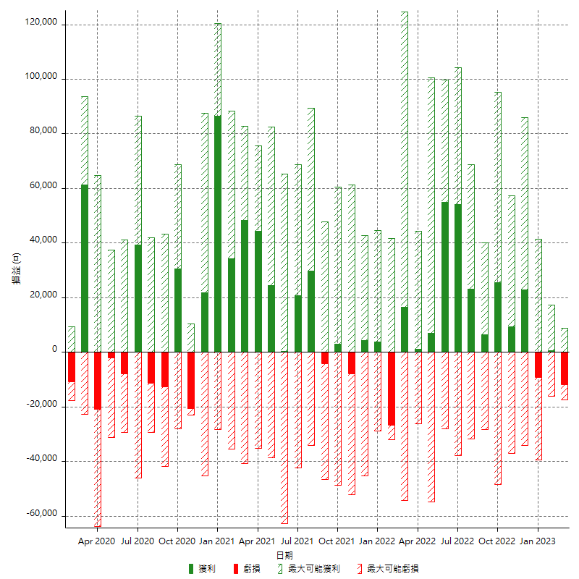

每月獲利和虧損 (%)

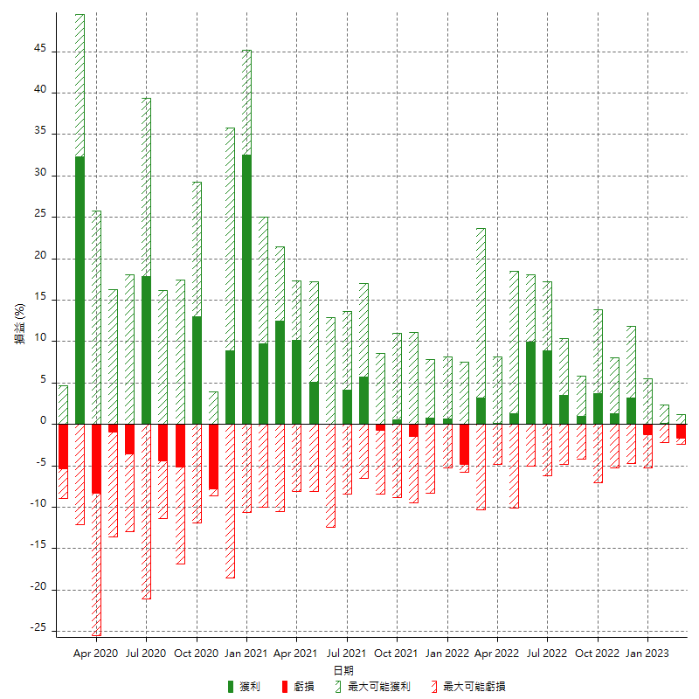

每月累積淨利

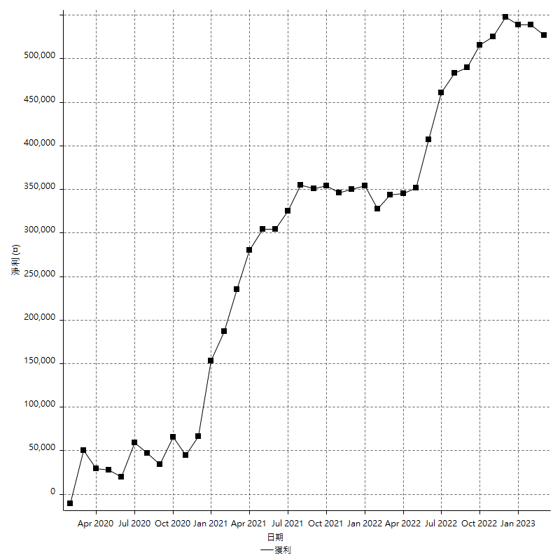

每月平均獲利

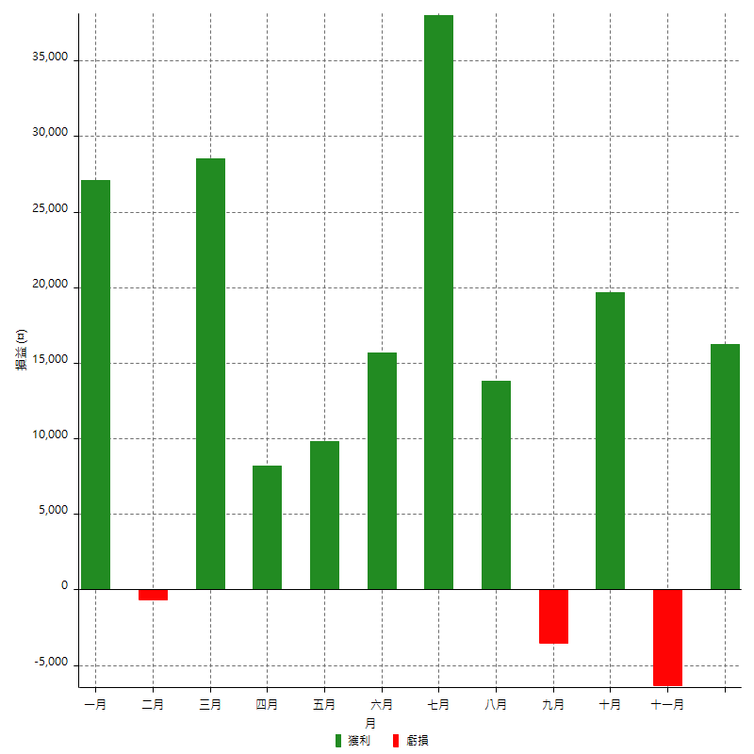

年獲利和虧損

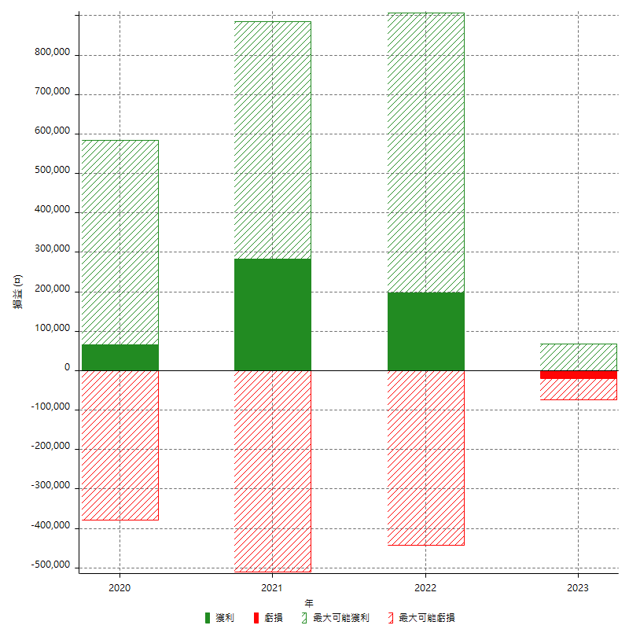

年獲利和虧損 (%)

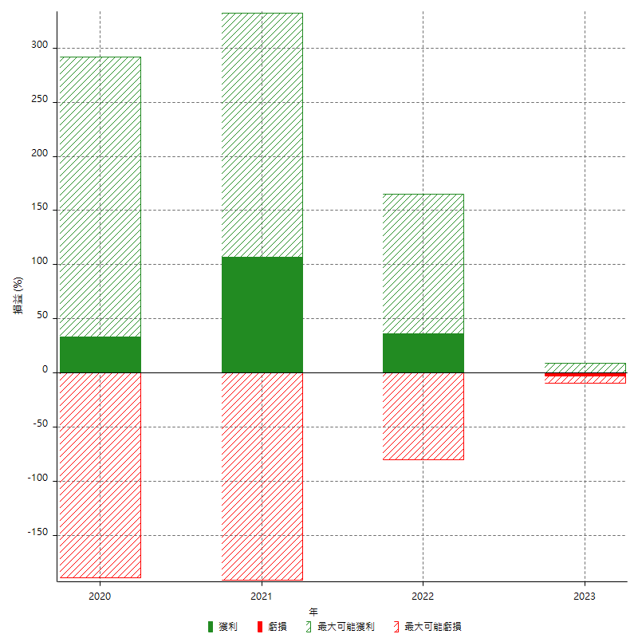

每年累積淨利

